GPCho_180-240
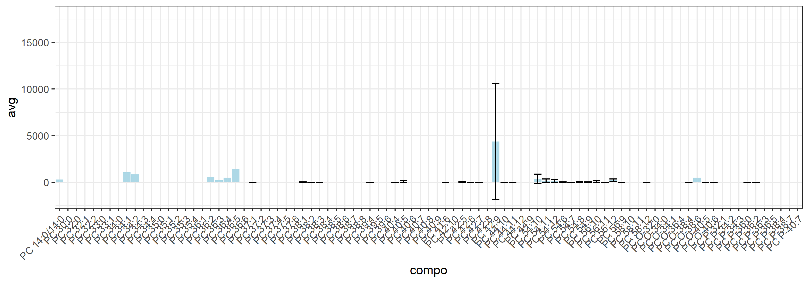
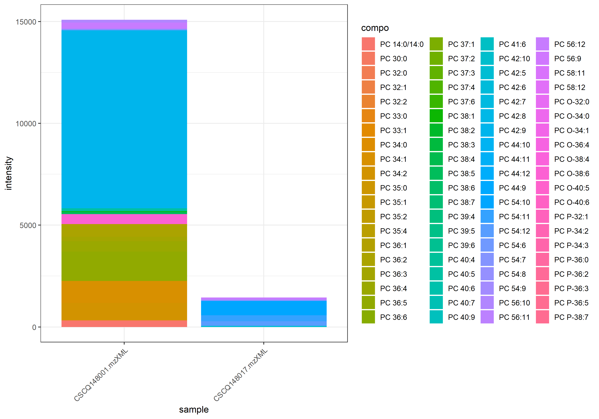
name | class | compo | mz | avg | nNA | sd | CV | std | CSCQ148001.mzXML | CSCQ148017.mzXML
sum |  |  |  | 8262.9428327 | 0 | 9647.4257069 | 116.75532437 |  | 15084.702971 | 1441.1826943
C36H73NO8P | GPCho | PC 14:0/14:0 | 678.5068 | 296.12133269 | 1 |  |  | yes | 296.12133269
C38H76NO8P | GPCho | PC 30:0 | 706.5381 | 0 | 1 |  |  | no | 0
C40H80NO7P | GPCho | PC P-32:1 | 718.5745 | 0 | 1 |  |  | no | 0
C40H82NO7P | GPCho | PC O-32:0 | 720.5902 | 0 | 1 |  |  | no | 0
C40H76NO8P | GPCho | PC 32:2 | 730.5381 | 0 | 1 |  |  | no | 0
C40H78NO8P | GPCho | PC 32:1 | 732.5538 | 0 | 1 |  |  | no | 0
C40H80NO8P | GPCho | PC 32:0 | 734.5694 | 33.0078868 | 1 |  |  | no | 33.0078868
C42H80NO7P | GPCho | PC P-34:3 | 742.5745 | 0 | 1 |  |  | no | 0
C42H82NO7P | GPCho | PC P-34:2 | 744.5902 | 0 | 1 |  |  | no | 0
C41H80NO8P | GPCho | PC 33:1 | 746.5694 | 0 | 1 |  |  | no | 0
C42H84NO7P | GPCho | PC O-34:1 | 746.6058 | 0 | 1 |  |  | no | 0
C41H82NO8P | GPCho | PC 33:0 | 748.5851 | 0 | 1 |  |  | no | 0
C42H86NO7P | GPCho | PC O-34:0 | 748.6215 | 0 | 1 |  |  | no | 0
C42H76NO8P | GPCho | PC 34:4 | 754.5381 | #NUM! | 2 |  |  | no
C42H78NO8P | GPCho | PC 34:3 | 756.5538 | #NUM! | 2 |  |  | no
C42H80NO8P | GPCho | PC 34:2 | 758.5694 | 852.16701572 | 1 |  |  | no | 852.16701572
C42H82NO8P | GPCho | PC 34:1 | 760.5851 | 1080.9743677 | 1 |  |  | no | 1080.9743677
C42H84NO8P | GPCho | PC 34:0 | 762.6007 | 0 | 1 |  |  | no | 0
C44H80NO7P | GPCho | PC P-36:5 | 766.5745 | 0 | 1 |  |  | no | 0
C43H78NO8P | GPCho | PC 35:4 | 768.5538 | 0 | 1 |  |  | no | 0
C44H82NO7P | GPCho | PC O-36:4 | 768.5902 | 0 | 1 |  |  | no | 0
C43H80NO8P | GPCho | PC 35:3 | 770.5694 | #NUM! | 2 |  |  | no
C44H84NO7P | GPCho | PC P-36:3 | 770.6058 | 0 | 1 |  |  | no | 0
C43H82NO8P | GPCho | PC 35:2 | 772.5851 | 0 | 1 |  |  | no | 0
C44H86NO7P | GPCho | PC P-36:2 | 772.6215 | 0 | 0 | 0 | #NUM! | no | 0 | 0
C43H84NO8P | GPCho | PC 35:1 | 774.6007 | 0 | 1 |  |  | no | 0
C44H88NO7P | GPCho | PC P-36:0 | 774.6371 | 0 | 0 | 0 | #NUM! | no | 0 | 0
C43H86NO8P | GPCho | PC 35:0 | 776.6164 | 0 | 1 |  |  | no | 0
C44H76NO8P | GPCho | PC 36:6 | 778.5381 | 0 | 1 |  |  | no | 0
C44H78NO8P | GPCho | PC 36:5 | 780.5538 | 1435.2664468 | 1 |  |  | no | 1435.2664468
C44H80NO8P | GPCho | PC 36:4 | 782.5694 | 511.14573041 | 1 |  |  | no | 511.14573041
C44H82NO8P | GPCho | PC 36:3 | 784.5851 | 216.53278405 | 1 |  |  | no | 216.53278405
C44H84NO8P | GPCho | PC 36:2 | 786.6007 | 555.9181292 | 1 |  |  | no | 555.9181292
C44H86NO8P | GPCho | PC 36:1 | 788.6164 | 75.259497124 | 1 |  |  | no | 75.259497124
C46H80NO7P | GPCho | PC P-38:7 | 790.5745 | 0 | 1 |  |  | no | 0
C45H78NO8P | GPCho | PC 37:6 | 792.5538 | 0 | 1 |  |  | no | 0
C46H82NO7P | GPCho | PC O-38:6 | 792.5902 | 488.9265007 | 1 |  |  | no | 488.9265007
C45H80NO8P | GPCho | PC 37:5 | 794.5694 | #NUM! | 2 |  |  | no
C46H84NO7P | GPCho | PC P-38:4 | 794.6058 | #NUM! | 2 |  |  | no
C45H82NO8P | GPCho | PC 37:4 | 796.5851 | 0 | 1 |  |  | no | 0
C46H86NO7P | GPCho | PC O-38:4 | 796.6215 | 0 | 0 | 0 | #NUM! | no | 0 | 0
C45H84NO8P | GPCho | PC 37:3 | 798.6007 | 0 | 1 |  |  | no | 0
C45H86NO8P | GPCho | PC 37:2 | 800.6164 | 0 | 1 |  |  | no |  | 0
C46H76NO8P | GPCho | PC 38:8 | 802.5381 | #NUM! | 2 |  |  | no
C45H88NO8P | GPCho | PC 37:1 | 802.632 | 0 | 0 | 0 | #NUM! | no | 0 | 0
C46H78NO8P | GPCho | PC 38:7 | 804.5538 | 0 | 1 |  |  | no | 0
C46H80NO8P | GPCho | PC 38:6 | 806.5694 | 0 | 1 |  |  | no | 0
C46H82NO8P | GPCho | PC 38:5 | 808.5851 | 58.930349903 | 1 |  |  | no | 58.930349903
C46H84NO8P | GPCho | PC 38:4 | 810.6007 | 57.552826418 | 1 |  |  | no | 57.552826418
C46H86NO8P | GPCho | PC 38:3 | 812.6164 | 0 | 0 | 0 | #NUM! | no | 0 | 0
C46H88NO8P | GPCho | PC 38:2 | 814.632 | 0 | 0 | 0 | #NUM! | no | 0 | 0
C46H90NO8P | GPCho | PC 38:1 | 816.6477 | 13.164070575 | 0 | 18.616807143 | 141.42135624 | no | 26.32814115 | 0
C48H84NO7P | GPCho | PC P-40:7 | 818.6058 | #NUM! | 2 |  |  | no
C47H82NO8P | GPCho | PC 39:6 | 820.5851 | 0 | 1 |  |  | no | 0
C48H86NO7P | GPCho | PC O-40:6 | 820.6215 | 0 | 0 | 0 | #NUM! | no | 0 | 0
C47H84NO8P | GPCho | PC 39:5 | 822.6007 | 0 | 1 |  |  | no |  | 0
C48H88NO7P | GPCho | PC O-40:5 | 822.6371 | 0 | 0 | 0 | #NUM! | no | 0 | 0
C47H86NO8P | GPCho | PC 39:4 | 824.6164 | 0 | 0 | 0 | #NUM! | no | 0 | 0
C48H78NO8P | GPCho | PC 40:9 | 828.5538 | 0 | 1 |  |  | no | 0
C48H80NO8P | GPCho | PC 40:8 | 830.5694 | #NUM! | 2 |  |  | no
C48H82NO8P | GPCho | PC 40:7 | 832.5851 | 0 | 1 |  |  | no | 0
C48H84NO8P | GPCho | PC 40:6 | 834.6007 | 0 | 1 |  |  | no | 0
C48H86NO8P | GPCho | PC 40:5 | 836.6164 | 71.02306324 | 0 | 100.44177928 | 141.42135624 | no | 142.04612648 | 0
C48H88NO8P | GPCho | PC 40:4 | 838.632 | 0 | 0 | 0 | #NUM! | no | 0 | 0
C49H86NO8P | GPCho | PC 41:6 | 848.6164 | 0 | 0 | 0 | #NUM! | no | 0 | 0
C50H80NO8P | GPCho | PC 42:10 | 854.5694 | 0 | 1 |  |  | no | 0
C50H82NO8P | GPCho | PC 42:9 | 856.5851 | 4368.0104687 | 0 | 6177.2996454 | 141.42135624 | no | 8736.0209374 | 0
C50H84NO8P | GPCho | PC 42:8 | 858.6007 | 0 | 1 |  |  | no |  | 0
C50H86NO8P | GPCho | PC 42:7 | 860.6164 | 0 | 0 | 0 | #NUM! | no | 0 | 0
C50H88NO8P | GPCho | PC 42:6 | 862.632 | 0 | 0 | 0 | #NUM! | no | 0 | 0
C50H90NO8P | GPCho | PC 42:5 | 864.6477 | 25.498374971 | 0 | 36.060147702 | 141.42135624 | no | 0 | 50.996749942
C52H80NO8P | GPCho | PC 44:12 | 878.5694 | 0 | 1 |  |  | no | 0
C52H82NO8P | GPCho | PC 44:11 | 880.5851 | 0 | 0 | 0 | #NUM! | no | 0 | 0
C52H84NO8P | GPCho | PC 44:10 | 882.6007 | 0 | 0 | 0 | #NUM! | no | 0 | 0
C52H86NO8P | GPCho | PC 44:9 | 884.6164 | 0 | 1 |  |  | no |  | 0
C62H100NO8P | GPCho | PC 54:12 | 1018.7259 | 125.45351981 | 0 | 144.08863847 | 114.85420154 | no | 23.567466449 | 227.33957316
C62H102NO8P | GPCho | PC 54:11 | 1020.7416 | 145.73766046 | 0 | 206.10417597 | 141.42135624 | no | 0 | 291.47532091
C62H104NO8P | GPCho | PC 54:10 | 1022.7572 | 356.56624255 | 0 | 504.26081609 | 141.42135624 | no | 0 | 713.13248509
C62H106NO8P | GPCho | PC 54:9 | 1024.7729 | 9.7342168622 | 0 | 13.766261506 | 141.42135624 | no | 19.468433724 | 0
C62H108NO8P | GPCho | PC 54:8 | 1026.7885 | 29.578321929 | 0 | 41.830064024 | 141.42135624 | no | 0 | 59.156643858
C62H110NO8P | GPCho | PC 54:7 | 1028.8042 | 0 | 0 | 0 | #NUM! | no | 0 | 0
C62H112NO8P | GPCho | PC 54:6 | 1030.8198 | 11.34828376 | 0 | 16.048896802 | 141.42135624 | no | 22.696567519 | 0
C64H104NO8P | GPCho | PC 56:12 | 1046.7572 | 207.58631654 | 0 | 153.44838723 | 73.920280388 | no | 316.09071171 | 99.081921364
C64H106NO8P | GPCho | PC 56:11 | 1048.7729 | 0 | 0 | 0 | #NUM! | no | 0 | 0
C64H108NO8P | GPCho | PC 56:10 | 1050.7885 | 68.340859551 | 0 | 96.648570441 | 141.42135624 | no | 136.6817191 | 0
C64H110NO8P | GPCho | PC 56:9 | 1052.8 | 0 | 0 | 0 | #NUM! | no | 0 | 0
C66H108NO8P | GPCho | PC 58:12 | 1074.7885 | 0 | 0 | 0 | #NUM! | no | 0 | 0
C66H110NO8P | GPCho | PC 58:11 | 1076.8042 | 0 | 1 |  |  | no |  | 0
C66H112NO8P | GPCho | PC 58:10 | 1078.8198 | #NUM! | 2 |  |  | no

GPEtn_Pos_120-162
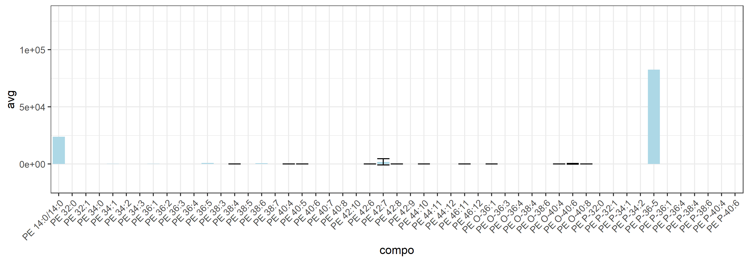
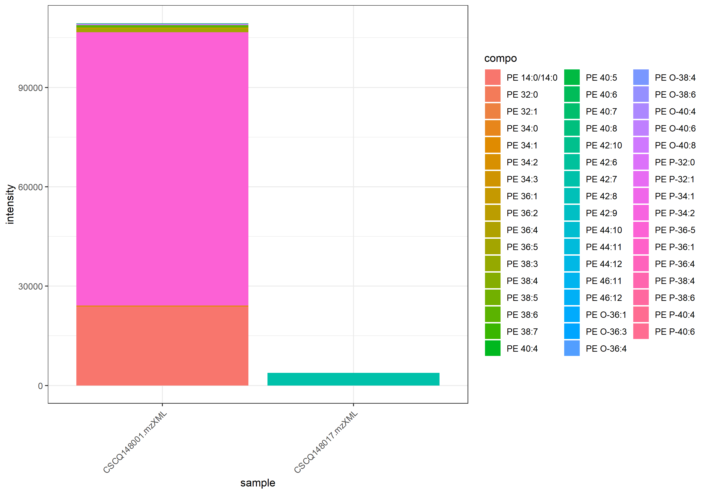
name | class | compo | mz | avg | nNA | sd | CV | std | CSCQ148001.mzXML | CSCQ148017.mzXML
sum |  |  |  | 56553.606992 | 0 | 74646.808469 | 131.9930106 |  | 109336.87145 | 3770.3425293
C33H67NO8P | GPEtn_Pos | PE 14:0/14:0 | 636.4599 | 23865.546297 | 1 |  |  | yes | 23865.546297
C37H72NO7P | GPEtn_Pos | PE P-32:1 | 674.5119 | 0 | 1 |  |  | no | 0
C37H74NO7P | GPEtn_Pos | PE P-32:0 | 676.5275 | 0 | 1 |  |  | no | 0
C37H72NO8P | GPEtn_Pos | PE 32:1 | 690.5068 | 0 | 1 |  |  | no | 0
C37H74NO8P | GPEtn_Pos | PE 32:0 | 692.5224 | 0 | 1 |  |  | no | 0
C39H74NO7P | GPEtn_Pos | PE P-34:2 | 700.5275 | 0 | 1 |  |  | no | 0
C39H76NO7P | GPEtn_Pos | PE P-34:1 | 702.5432 | 0 | 1 |  |  | no | 0
C39H78NO7P | GPEtn_Pos | PE P-34:1 | 704.5588 | 0 | 1 |  |  | no | 0
C39H72NO8P | GPEtn_Pos | PE 34:3 | 714.5068 | 0 | 1 |  |  | no | 0
C39H74NO8P | GPEtn_Pos | PE 34:2 | 716.5224 | 30.693697424 | 1 |  |  | no | 30.693697424
C39H76NO8P | GPEtn_Pos | PE 34:1 | 718.5381 | 218.88405993 | 1 |  |  | no | 218.88405993
C39H78NO8P | GPEtn_Pos | PE 34:0 | 720.5537 | 0 | 1 |  |  | no | 0
C41H72NO7P | GPEtn_Pos | PE P-36-5 | 722.5119 | 82537.359997 | 1 |  |  | no | 82537.359997
C41H74NO7P | GPEtn_Pos | PE P-36:4 | 724.5275 | 0 | 1 |  |  | no | 0
C41H76NO7P | GPEtn_Pos | PE O-36:4 | 726.5432 | 0 | 1 |  |  | no | 0
C41H78NO7P | GPEtn_Pos | PE O-36:3 | 728.5588 | 0 | 1 |  |  | no | 0
C41H80NO7P | GPEtn_Pos | PE P-36:1 | 730.5745 | 0 | 1 |  |  | no | 0
C41H82NO7P | GPEtn_Pos | PE O-36:1 | 732.5901 | 0 | 0 | 0 | #NUM! | no | 0 | 0
C41H72NO8P | GPEtn_Pos | PE 36:5 | 738.5068 | 1045.0062984 | 1 |  |  | no | 1045.0062984
C41H74NO8P | GPEtn_Pos | PE 36:4 | 740.5224 | 0 | 1 |  |  | no | 0
C41H76NO8P | GPEtn_Pos | PE 36:3 | 742.5381 | #NUM! | 2 |  |  | no
C41H78NO8P | GPEtn_Pos | PE 36:2 | 744.5537 | 36.323509449 | 1 |  |  | no | 36.323509449
C41H80NO8P | GPEtn_Pos | PE 36:1 | 746.5694 | 350.83544247 | 1 |  |  | no | 350.83544247
C43H74NO7P | GPEtn_Pos | PE P-38:6 | 748.5275 | 0 | 1 |  |  | no | 0
C43H76NO7P | GPEtn_Pos | PE O-38:6 | 750.5432 | 0 | 1 |  |  | no | 0
C43H78NO7P | GPEtn_Pos | PE P-38:4 | 752.5588 | 0 | 1 |  |  | no | 0
C43H80NO7P | GPEtn_Pos | PE O-38:4 | 754.5745 | 0 | 1 |  |  | no | 0
C43H72NO8P | GPEtn_Pos | PE 38:7 | 762.5068 | 0 | 1 |  |  | no | 0
C43H74NO8P | GPEtn_Pos | PE 38:6 | 764.5224 | 726.90762809 | 1 |  |  | no | 726.90762809
C43H76NO8P | GPEtn_Pos | PE 38:5 | 766.5381 | 0 | 1 |  |  | no | 0
C43H78NO8P | GPEtn_Pos | PE 38:4 | 768.5537 | 0 | 0 | 0 | #NUM! | no | 0 | 0
C43H80NO8P | GPEtn_Pos | PE 38:3 | 770.5694 | 0 | 1 |  |  | no | 0
C45H76NO7P | GPEtn_Pos | PE O-40:8 | 774.5432 | 0 | 0 | 0 | #NUM! | no | 0 | 0
C45H78NO7P | GPEtn_Pos | PE P-40:6 | 776.5588 | 0 | 1 |  |  | no | 0
C45H80NO7P | GPEtn_Pos | PE O-40:6 | 778.5745 | 209.63524461 | 0 | 296.46900608 | 141.42135624 | no | 419.27048922 | 0
C45H82NO7P | GPEtn_Pos | PE P-40:4 | 780.5901 | 0 | 1 |  |  | no | 0
C45H84NO7P | GPEtn_Pos | PE O-40:4 | 782.6058 | 0 | 0 | 0 | #NUM! | no | 0 | 0
C45H74NO8P | GPEtn_Pos | PE 40:8 | 788.5224 | 0 | 1 |  |  | no | 0
C45H76NO8P | GPEtn_Pos | PE 40:7 | 790.5381 | 0 | 1 |  |  | no | 0
C45H78NO8P | GPEtn_Pos | PE 40:6 | 792.5537 | 0 | 1 |  |  | no | 0
C45H80NO8P | GPEtn_Pos | PE 40:5 | 794.5694 | 16.571994144 | 0 | 23.436338874 | 141.42135624 | no | 33.143988288 | 0
C45H82NO8P | GPEtn_Pos | PE 40:4 | 796.585 | 0 | 0 | 0 | #NUM! | no | 0 | 0
C47H74NO8P | GPEtn_Pos | PE 42:10 | 812.5224 | 72.900047492 | 1 |  |  | no | 72.900047492
C47H76NO8P | GPEtn_Pos | PE 42:9 | 814.5381 | 0 | 1 |  |  | no | 0
C47H78NO8P | GPEtn_Pos | PE 42:8 | 816.5537 | 0 | 0 | 0 | #NUM! | no | 0 | 0
C47H80NO8P | GPEtn_Pos | PE 42:7 | 818.5694 | 1885.1712646 | 0 | 2666.0347699 | 141.42135624 | no | 0 | 3770.3425293
C47H82NO8P | GPEtn_Pos | PE 42:6 | 820.585 | 0 | 0 | 0 | #NUM! | no | 0 | 0
C49H74NO8P | GPEtn_Pos | PE 44:12 | 836.5224 | 0 | 1 |  |  | no | 0
C49H76NO8P | GPEtn_Pos | PE 44:11 | 838.5381 | 0 | 1 |  |  | no |  | 0
C49H78NO8P | GPEtn_Pos | PE 44:10 | 840.5537 | 0 | 0 | 0 | #NUM! | no | 0 | 0
C51H78NO8P | GPEtn_Pos | PE 46:12 | 864.5537 | 0 | 1 |  |  | no | 0
C51H80NO8P | GPEtn_Pos | PE 46:11 | 866.5694 | 0 | 0 | 0 | #NUM! | no | 0 | 0

GPSer_150-210
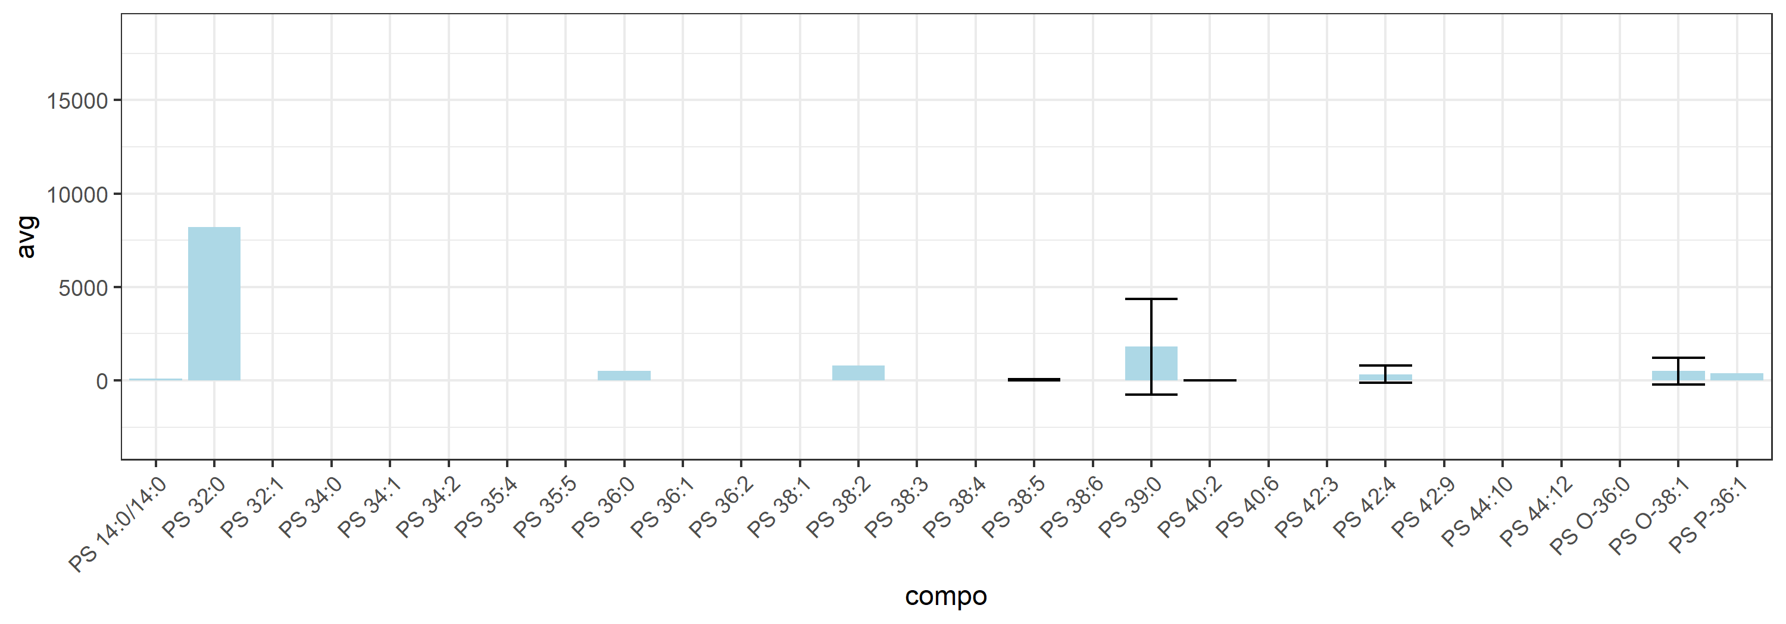
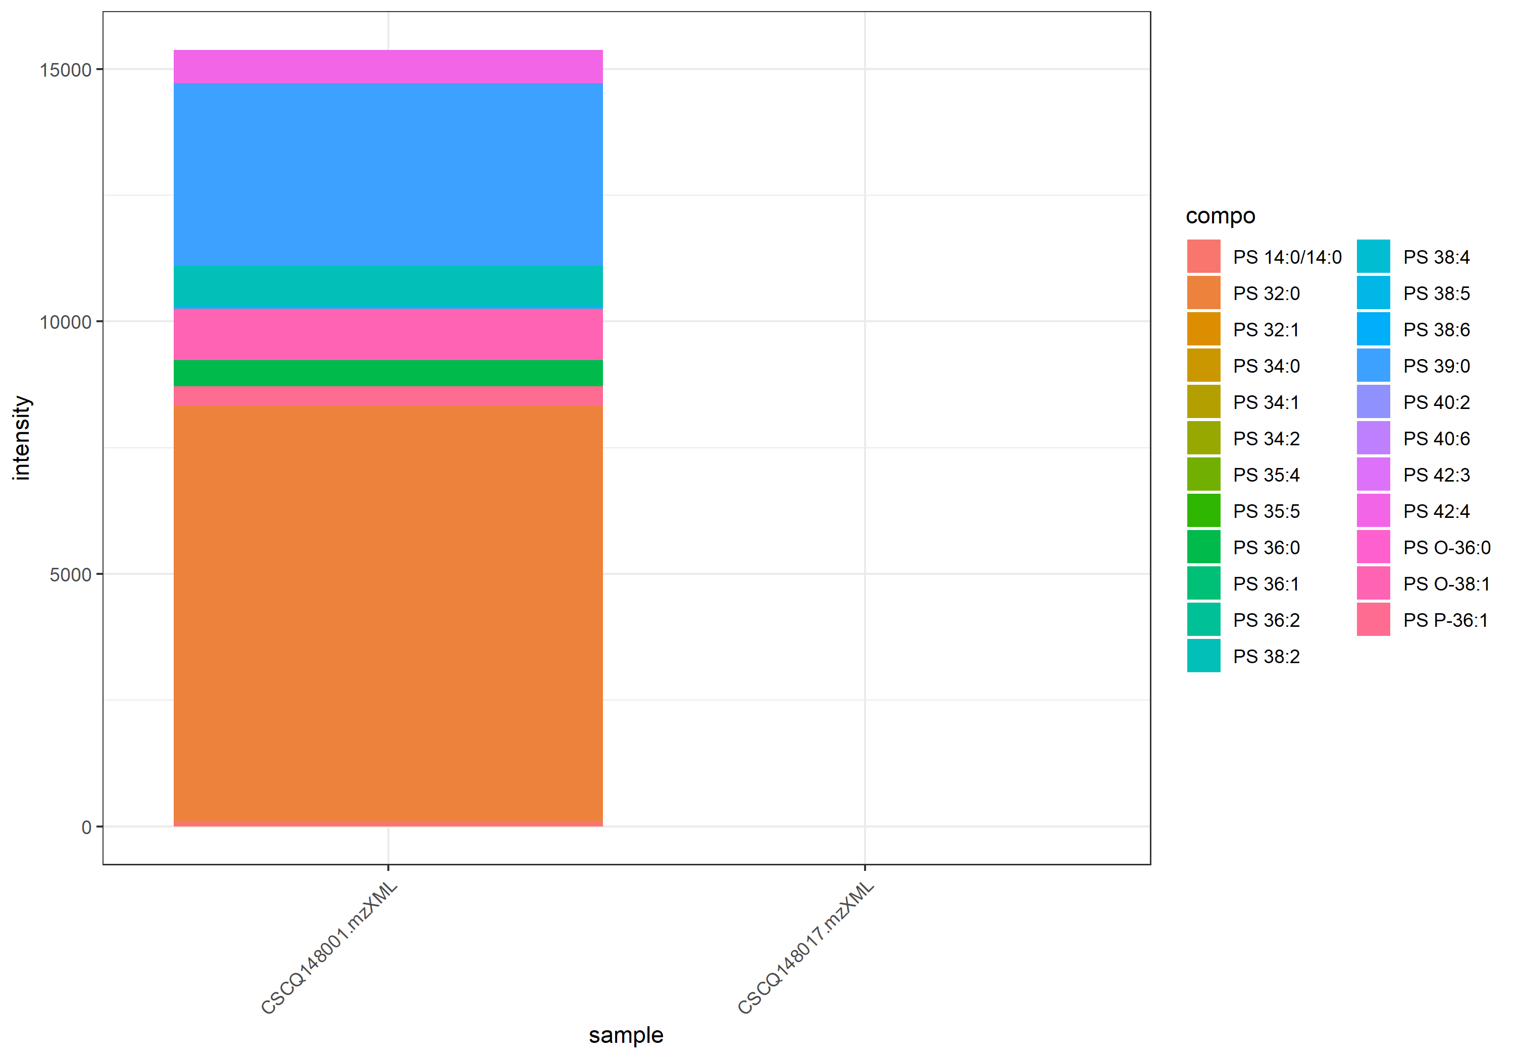
name | class | compo | mz | avg | nNA | sd | CV | std | CSCQ148001.mzXML | CSCQ148017.mzXML
sum |  |  |  | 7687.4182864 | 0 | 10871.6512 | 141.42135624 |  | 15374.836573 | 0
C34H67NO10P | GPSer | PS 14:0/14:0 | 680.4497 | 106.57278125 | 1 |  |  | yes | 106.57278125
C38H72NO10P | GPSer | PS 32:1 | 734.4967 | 0 | 1 |  |  | no | 0
C38H74NO10P | GPSer | PS 32:0 | 736.5123 | 8215.7138956 | 1 |  |  | no | 8215.7138956
C40H74NO10P | GPSer | PS 34:2 | 760.5123 | 0 | 1 |  |  | no | 0
C40H76NO10P | GPSer | PS 34:1 | 762.528 | 0 | 1 |  |  | no | 0
C40H78NO10P | GPSer | PS 34:0 | 764.5436 | 0 | 1 |  |  | no | 0
C41H70NO10P | GPSer | PS 35:5 | 768.481 | 0 | 1 |  |  | no | 0
C41H72NO10P | GPSer | PS 35:4 | 770.4967 | 0 | 1 |  |  | no | 0
C42H82NO9P | GPSer | PS P-36:1 | 776.58 | 389.84203918 | 1 |  |  | no | 389.84203918
C42H84NO9P | GPSer | PS O-36:0 | 778.5956 | 0 | 1 |  |  | no | 0
C42H78NO10P | GPSer | PS 36:2 | 788.5436 | 0 | 1 |  |  | no | 0
C42H80NO10P | GPSer | PS 36:1 | 790.5593 | 0 | 1 |  |  | no | 0
C42H82NO10P | GPSer | PS 36:0 | 792.5749 | 523.85557657 | 1 |  |  | no | 523.85557657
C44H86NO9P | GPSer | PS O-38:1 | 804.6113 | 506.95105626 | 0 | 716.93705922 | 141.42135624 | no | 1013.9021125 | 0
C44H74NO10P | GPSer | PS 38:6 | 808.5123 | 0 | 1 |  |  | no | 0
C44H76NO10P | GPSer | PS 38:5 | 810.528 | 30.717208482 | 0 | 43.440692834 | 141.42135624 | no | 61.434416964 | 0
C44H78NO10P | GPSer | PS 38:4 | 812.5436 | 0 | 1 |  |  | no | 0
C44H80NO10P | GPSer | PS 38:3 | 814.5593 | #NUM! | 2 |  |  | no
C44H82NO10P | GPSer | PS 38:2 | 816.5749 | 792.64105298 | 1 |  |  | no | 792.64105298
C44H84NO10P | GPSer | PS 38:1 | 818.5906 | #NUM! | 2 |  |  | no
C45H88NO10P | GPSer | PS 39:0 | 834.6219 | 1807.4146373 | 0 | 2556.0702929 | 141.42135624 | no | 3614.8292746 | 0
C46H78NO10P | GPSer | PS 40:6 | 836.5436 | 0 | 1 |  |  | no | 0
C46H86NO10P | GPSer | PS 40:2 | 844.6062 | 0 | 0 | 0 | #NUM! | no | 0 | 0
C48H76NO10P | GPSer | PS 42:9 | 858.528 | #NUM! | 2 |  |  | no
C48H86NO10P | GPSer | PS 42:4 | 868.6062 | 328.02271156 | 0 | 463.89416746 | 141.42135624 | no | 656.04542313 | 0
C48H88NO10P | GPSer | PS 42:3 | 870.6219 | 0 | 1 |  |  | no |  | 0
C50H74NO10P | GPSer | PS 44:12 | 880.5123 | #NUM! | 2 |  |  | no
C50H78NO10P | GPSer | PS 44:10 | 884.5436 | #NUM! | 2 |  |  | no

Cer_15-30
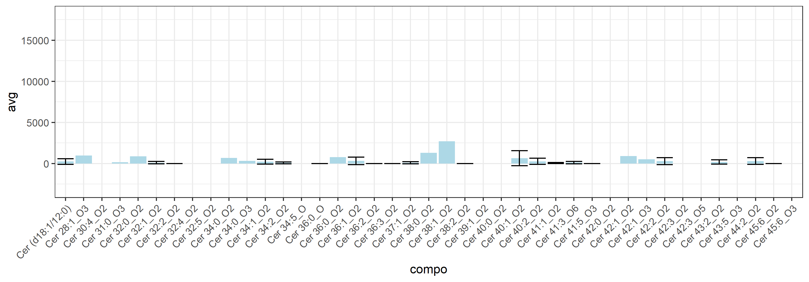
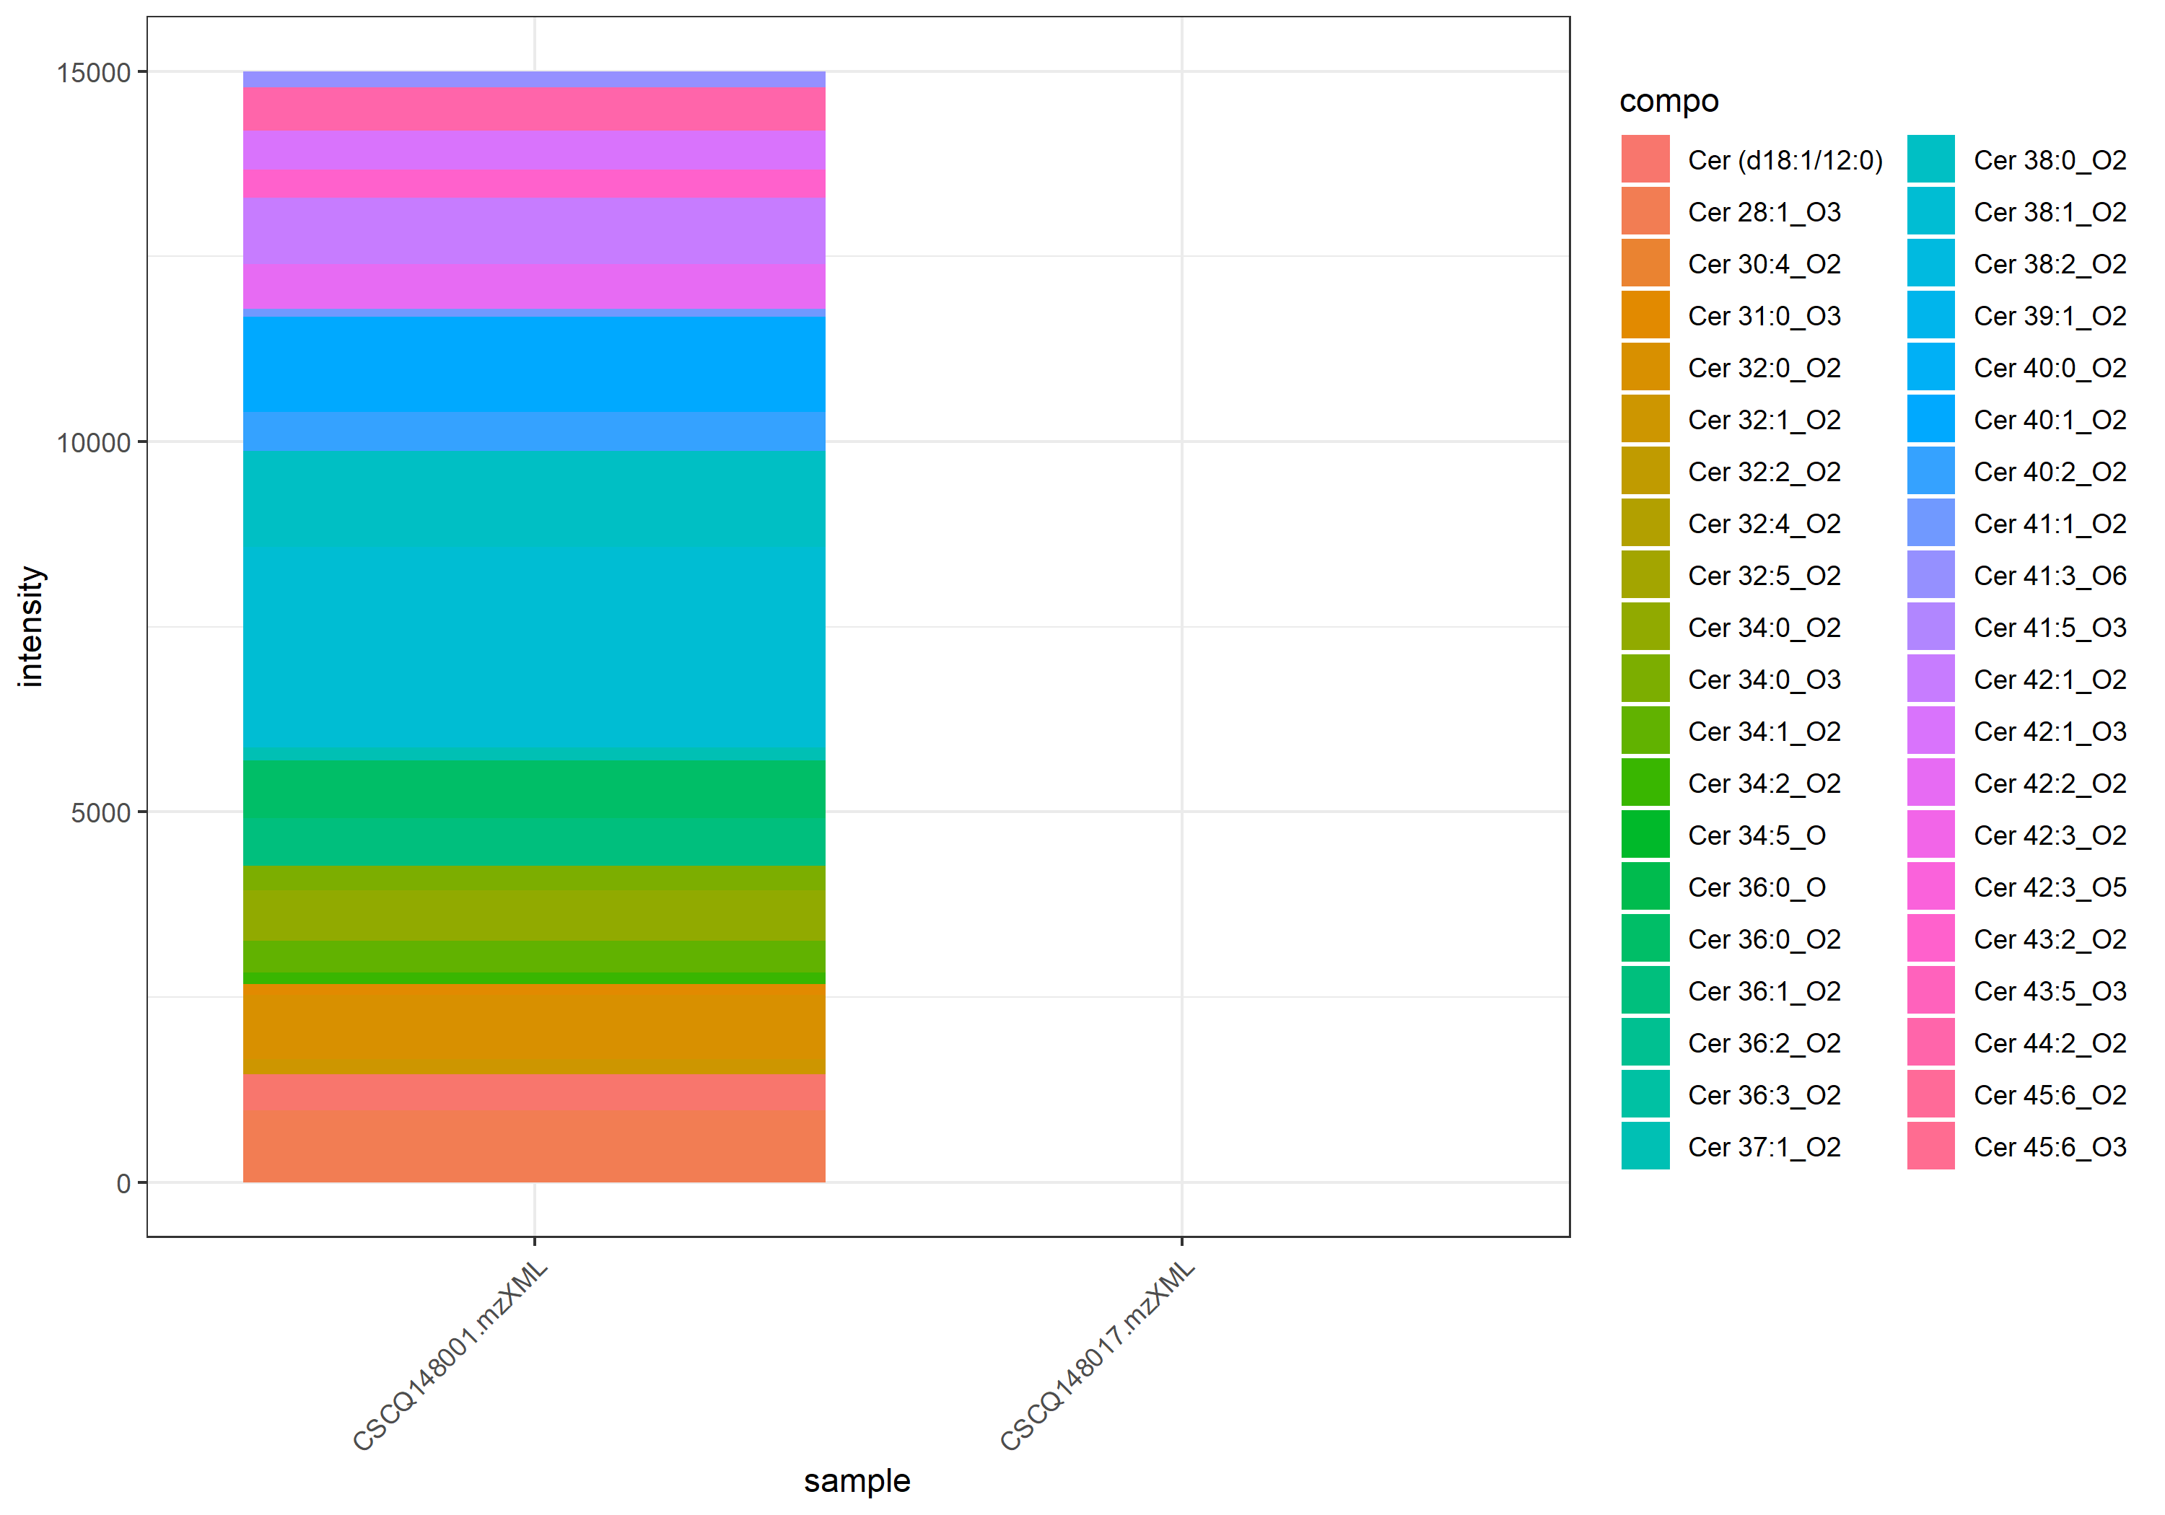
name | class | compo | mz | avg | nNA | sd | CV | std | CSCQ148001.mzXML | CSCQ148017.mzXML
sum |  |  |  | 7497.3847908 | 0 | 10602.903253 | 141.42135624 |  | 14994.769582 | 0
C28H55NO4 | Cer | Cer 28:1_O3 | 470.4204 | 971.6155229 | 1 |  |  | no | 971.6155229
C30H53NO3 | Cer | Cer 30:4_O2 | 476.4098 | 0 | 1 |  |  | no | 0
C30H60NO3 | Cer | Cer (d18:1/12:0) | 482.4568 | 244.75072973 | 0 | 346.12980139 | 141.42135624 | yes | 489.50145947 | 0
C32H55NO3 | Cer | Cer 32:5_O2 | 502.4255 | 0 | 1 |  |  | no | 0
C32H57NO3 | Cer | Cer 32:4_O2 | 504.4411 | 0 | 1 |  |  | no | 0
C32H61NO3 | Cer | Cer 32:2_O2 | 508.4724 | 0 | 0 | 0 | #NUM! | no | 0 | 0
C32H63NO3 | Cer | Cer 32:1_O2 | 510.4881 | 101.29127503 | 0 | 143.2474949 | 141.42135624 | no | 202.58255007 | 0
C32H65NO3 | Cer | Cer 32:0_O2 | 512.5037 | 865.03956253 | 1 |  |  | no | 865.03956253
C34H59NO2 | Cer | Cer 34:5_O | 514.4618 | 0 | 1 |  |  | no | 0
C31H63NO4 | Cer | Cer 31:0_O3 | 514.483 | 143.53731739 | 1 |  |  | no | 143.53731739
C34H65NO3 | Cer | Cer 34:2_O2 | 536.5037 | 76.822689033 | 0 | 108.64368873 | 141.42135624 | no | 153.64537807 | 0
C34H67NO3 | Cer | Cer 34:1_O2 | 538.5194 | 214.24805457 | 0 | 302.99250449 | 141.42135624 | no | 428.49610914 | 0
C34H69NO3 | Cer | Cer 34:0_O2 | 540.535 | 688.22280316 | 1 |  |  | no | 688.22280316
C36H73NO2 | Cer | Cer 36:0_O | 552.5714 | 0 | 0 | 0 | #NUM! | no | 0 | 0
C34H69NO4 | Cer | Cer 34:0_O3 | 556.5299 | 330.53704805 | 1 |  |  | no | 330.53704805
C36H67NO3 | Cer | Cer 36:3_O2 | 562.5194 | 0 | 0 | 0 | #NUM! | no | 0 | 0
C36H69NO3 | Cer | Cer 36:2_O2 | 564.535 | 0 | 0 | 0 | #NUM! | no | 0 | 0
C36H71NO3 | Cer | Cer 36:1_O2 | 566.5507 | 319.52485592 | 0 | 451.87638475 | 141.42135624 | no | 639.04971183 | 0
C36H73NO3 | Cer | Cer 36:0_O2 | 568.5663 | 781.05477943 | 1 |  |  | no | 781.05477943
C37H73NO3 | Cer | Cer 37:1_O2 | 580.5663 | 86.607731361 | 0 | 122.4818283 | 141.42135624 | no | 173.21546272 | 0
C38H73NO3 | Cer | Cer 38:2_O2 | 592.5663 | 0 | 0 | 0 | #NUM! | no | 0 | 0
C38H75NO3 | Cer | Cer 38:1_O2 | 594.582 | 2710.7253199 | 1 |  |  | no | 2710.7253199
C38H77NO3 | Cer | Cer 38:0_O2 | 596.5976 | 1298.5383067 | 1 |  |  | no | 1298.5383067
C39H77NO3 | Cer | Cer 39:1_O2 | 608.5976 | 0 | 1 |  |  | no | 0
C40H77NO3 | Cer | Cer 40:2_O2 | 620.5976 | 262.92549739 | 0 | 371.83280431 | 141.42135624 | no | 525.85099478 | 0
C40H79NO3 | Cer | Cer 40:1_O2 | 622.6133 | 642.08913457 | 0 | 908.05116237 | 141.42135624 | no | 1284.1782691 | 0
C40H81NO3 | Cer | Cer 40:0_O2 | 624.6289 | 0 | 1 |  |  | no | 0
C41H81NO3 | Cer | Cer 41:1_O2 | 636.6289 | 54.26579644 | 0 | 76.743425299 | 141.42135624 | no | 108.53159288 | 0
C41H73NO4 | Cer | Cer 41:5_O3 | 644.5612 | 0 | 0 | 0 | #NUM! | no | 0 | 0
C42H79NO3 | Cer | Cer 42:3_O2 | 646.6133 | 0 | 1 |  |  | no | 0
C42H81NO3 | Cer | Cer 42:2_O2 | 648.6289 | 299.77571115 | 0 | 423.94687638 | 141.42135624 | no | 599.5514223 | 0
C42H83NO3 | Cer | Cer 42:1_O2 | 650.6446 | 900.41676131 | 1 |  |  | no | 900.41676131
C42H85NO3 | Cer | Cer 42:0_O2 | 652.6602 | #NUM! | 2 |  |  | no
C43H83NO3 | Cer | Cer 43:2_O2 | 662.6446 | 189.91024064 | 0 | 268.57363794 | 141.42135624 | no | 379.82048128 | 0
C42H83NO4 | Cer | Cer 42:1_O3 | 666.6395 | 524.57373881 | 1 |  |  | no | 524.57373881
C43H77NO4 | Cer | Cer 43:5_O3 | 672.5925 | 0 | 1 |  |  | no | 0
C44H85NO3 | Cer | Cer 44:2_O2 | 676.6602 | 292.81599609 | 0 | 414.10435295 | 141.42135624 | no | 585.63199218 | 0
C45H79NO3 | Cer | Cer 45:6_O2 | 682.6133 | 0 | 0 | 0 | #NUM! | no | 0 | 0
C42H79NO6 | Cer | Cer 42:3_O5 | 694.598 | 0 | 1 |  |  | no | 0
C41H77NO7 | Cer | Cer 41:3_O6 | 696.5773 | 105.22649879 | 0 | 148.81274171 | 141.42135624 | no | 210.45299759 | 0
C45H79NO4 | Cer | Cer 45:6_O3 | 698.6082 | 0 | 1 |  |  | no | 0

GluCer_21-33
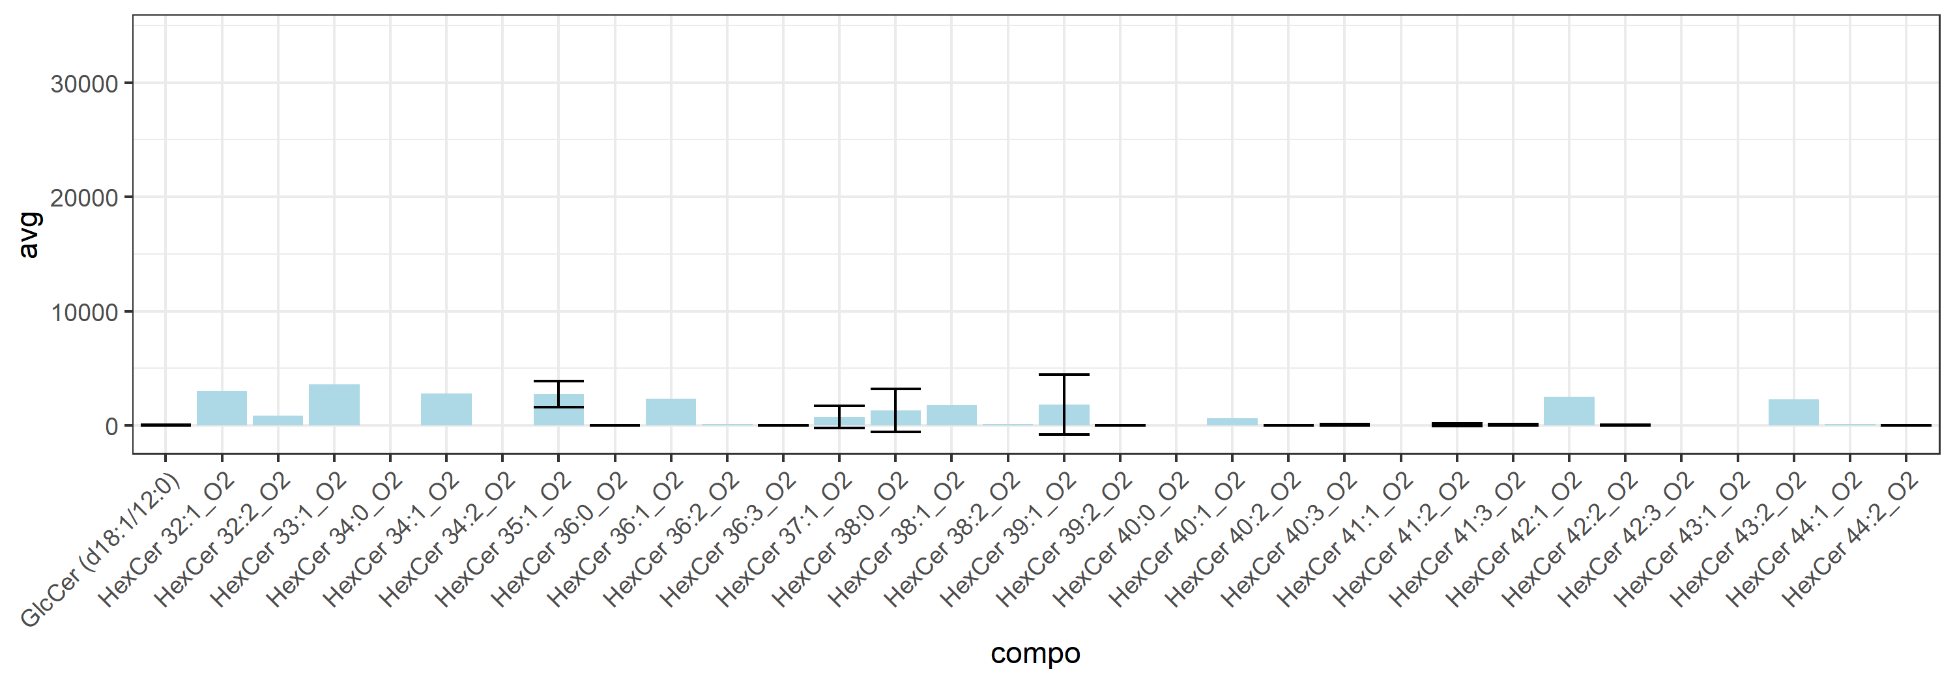
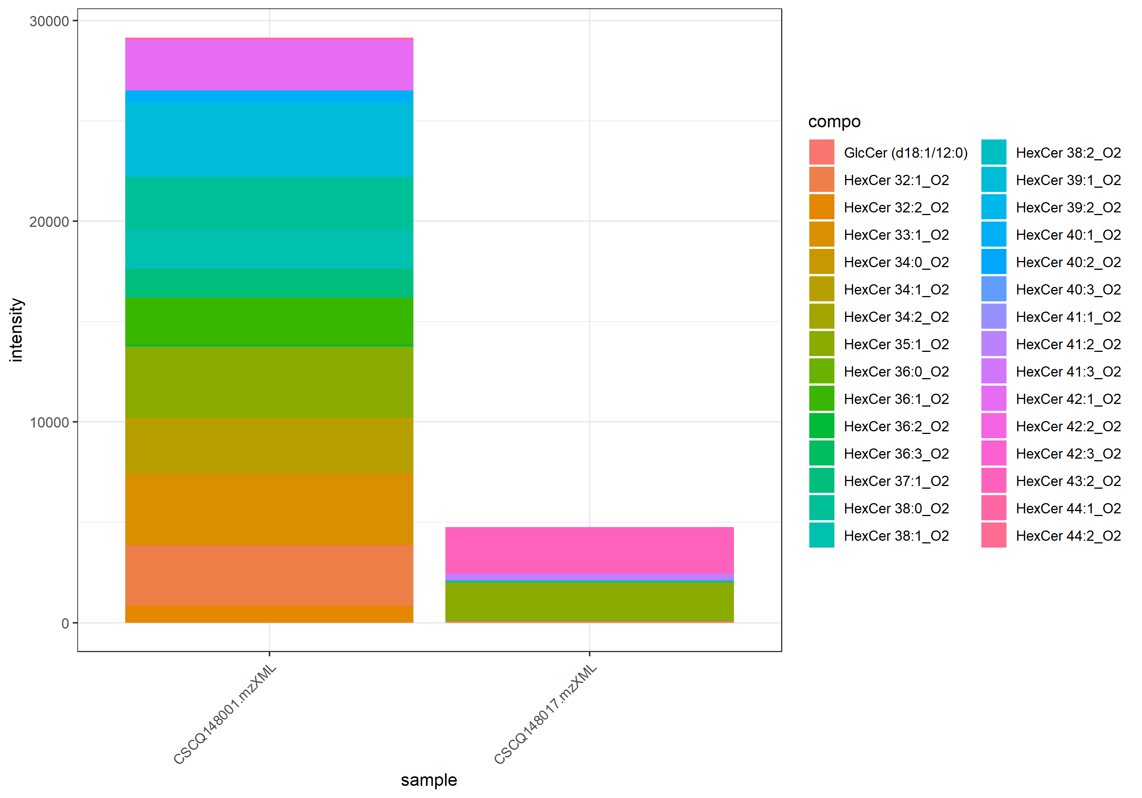
name | class | compo | mz | avg | nNA | sd | CV | std | CSCQ148001.mzXML | CSCQ148017.mzXML
sum |  |  |  | 16956.711537 | 0 | 17238.544078 | 101.66207074 |  | 29146.202952 | 4767.2201217
C36H70NO8 | GluCer | GlcCer (d18:1/12:0) | 644.5096 | 36.173680543 | 0 | 51.157309624 | 141.42135624 | yes | 0 | 72.347361085
C38H71NO8 | GluCer | HexCer 32:2_O2 | 670.5252 | 845.47002632 | 1 |  |  | no | 845.47002632
C38H73NO8 | GluCer | HexCer 32:1_O2 | 672.5409 | 3002.409604 | 1 |  |  | no | 3002.409604
C39H75NO8 | GluCer | HexCer 33:1_O2 | 686.5565 | 3580.2578431 | 1 |  |  | no | 3580.2578431
C40H75NO8 | GluCer | HexCer 34:2_O2 | 698.5565 | 0 | 1 |  |  | no | 0
C40H77NO8 | GluCer | HexCer 34:1_O2 | 700.5722 | 2791.0894496 | 1 |  |  | no | 2791.0894496
C40H79NO8 | GluCer | HexCer 34:0_O2 | 702.5878 | 0 | 1 |  |  | no | 0
C41H79NO8 | GluCer | HexCer 35:1_O2 | 714.5878 | 2732.3035381 | 0 | 1137.8802692 | 41.645456053 | no | 3536.9063927 | 1927.7006836
C42H77NO8 | GluCer | HexCer 36:3_O2 | 724.5722 | 0 | 0 | 0 | #NUM! | no | 0 | 0
C42H79NO8 | GluCer | HexCer 36:2_O2 | 726.5878 | 112.24318284 | 1 |  |  | no | 112.24318284
C42H81NO8 | GluCer | HexCer 36:1_O2 | 728.6035 | 2335.3559439 | 1 |  |  | no | 2335.3559439
C42H83NO8 | GluCer | HexCer 36:0_O2 | 730.6191 | 0 | 0 | 0 | #NUM! | no | 0 | 0
C43H83NO8 | GluCer | HexCer 37:1_O2 | 742.6191 | 762.02733034 | 0 | 969.53296252 | 127.23073359 | no | 1447.5906627 | 76.463997954
C44H83NO8 | GluCer | HexCer 38:2_O2 | 754.6191 | 128.13597133 | 1 |  |  | no | 128.13597133
C44H85NO8 | GluCer | HexCer 38:1_O2 | 756.6348 | 1791.3212104 | 1 |  |  | no | 1791.3212104
C44H87NO8 | GluCer | HexCer 38:0_O2 | 758.6504 | 1314.72229 | 0 | 1859.2980933 | 141.42135624 | no | 2629.4445801 | 0
C45H85NO8 | GluCer | HexCer 39:2_O2 | 768.6348 | 0 | 0 | 0 | #NUM! | no | 0 | 0
C45H87NO8 | GluCer | HexCer 39:1_O2 | 770.6504 | 1854.7869873 | 0 | 2623.0649128 | 141.42135624 | no | 3709.5739746 | 0
C46H85NO8 | GluCer | HexCer 40:3_O2 | 780.6348 | 40.174253931 | 0 | 56.814974768 | 141.42135624 | no | 0 | 80.348507862
C46H87NO8 | GluCer | HexCer 40:2_O2 | 782.6504 | 0 | 0 | 0 | #NUM! | no | 0 | 0
C46H89NO8 | GluCer | HexCer 40:1_O2 | 784.6661 | 609.47912703 | 1 |  |  | no | 609.47912703
C46H91NO8 | GluCer | HexCer 40:0_O2 | 786.6817 | #NUM! | 2 |  |  | no
C47H87NO8 | GluCer | HexCer 41:3_O2 | 794.6504 | 49.30480099 | 0 | 69.72751825 | 141.42135624 | no | 0 | 98.60960198
C47H89NO8 | GluCer | HexCer 41:2_O2 | 796.6661 | 75.477456258 | 0 | 106.74124229 | 141.42135624 | no | 0 | 150.95491252
C47H91NO8 | GluCer | HexCer 41:1_O2 | 798.6817 | 0 | 1 |  |  | no |  | 0
C48H89NO8 | GluCer | HexCer 42:3_O2 | 808.6661 | 0 | 1 |  |  | no |  | 0
C48H91NO8 | GluCer | HexCer 42:2_O2 | 810.6817 | 37.780951201 | 0 | 53.430333588 | 141.42135624 | no | 0 | 75.561902402
C48H93NO8 | GluCer | HexCer 42:1_O2 | 812.6974 | 2515.6713867 | 1 |  |  | no | 2515.6713867
C49H93NO8 | GluCer | HexCer 43:2_O2 | 824.6974 | 2285.2331543 | 1 |  |  | no |  | 2285.2331543
C49H95NO8 | GluCer | HexCer 43:1_O2 | 826.713 | #NUM! | 2 |  |  | no
C50H95NO8 | GluCer | HexCer 44:2_O2 | 838.713 | 0 | 0 | 0 | #NUM! | no | 0 | 0
C50H97NO8 | GluCer | HexCer 44:1_O2 | 840.7287 | 111.25359708 | 1 |  |  | no | 111.25359708

LacCer_36-60
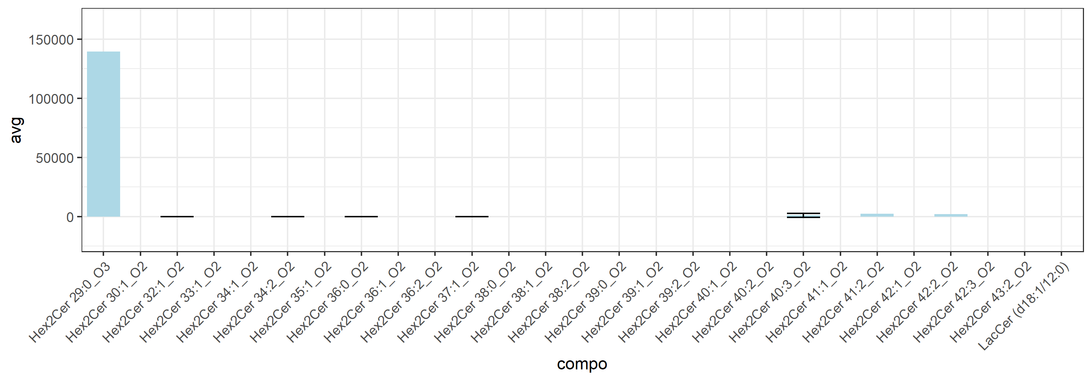
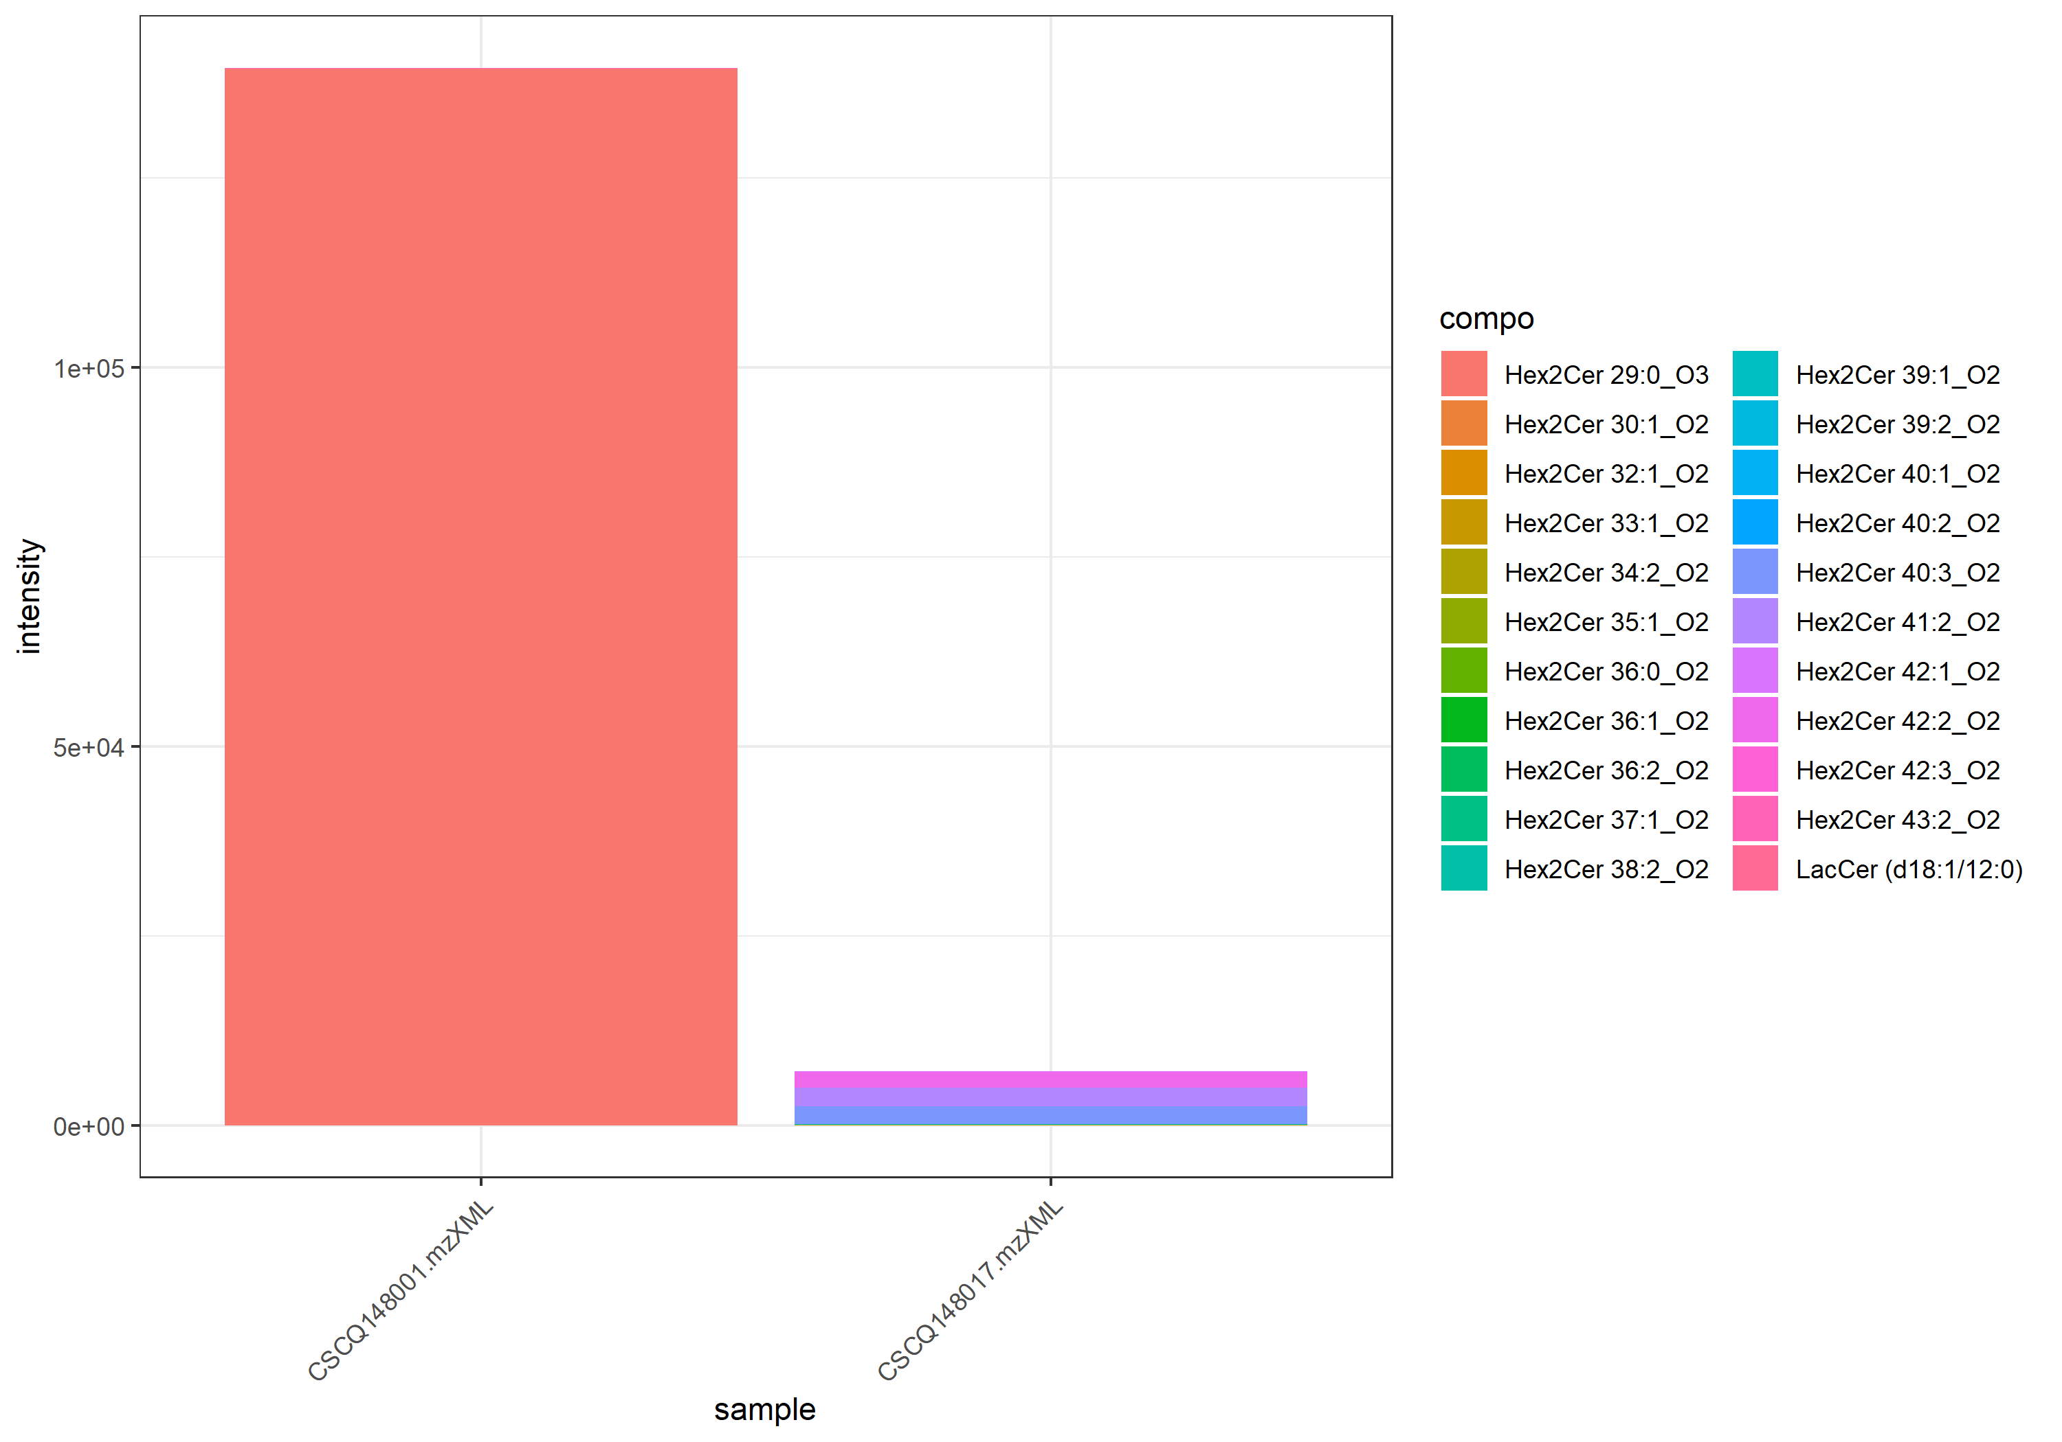
name | class | compo | mz | avg | nNA | sd | CV | std | CSCQ148001.mzXML | CSCQ148017.mzXML
sum |  |  |  | 73255.566512 | 0 | 93593.157174 | 127.76251912 |  | 139435.92262 | 7075.2104015
C42H79NO13 | LacCer | Hex2Cer 30:1_O2 | 806.5624 | 0 | 1 |  |  | no | 0
C42H80NO13 | LacCer | LacCer (d18:1/12:0) | 806.5624 | 0 | 1 |  |  | yes | 0
C41H79NO14 | LacCer | Hex2Cer 29:0_O3 | 810.5573 | 139377.39229 | 1 |  |  | no | 139377.39229
C44H83NO13 | LacCer | Hex2Cer 32:1_O2 | 834.5937 | 0 | 0 | 0 | #NUM! | no | 0 | 0
C45H85NO13 | LacCer | Hex2Cer 33:1_O2 | 848.6094 | 0 | 1 |  |  | no | 0
C46H85NO13 | LacCer | Hex2Cer 34:2_O2 | 860.6094 | 18.755981652 | 0 | 26.524963628 | 141.42135624 | no | 0 | 37.511963304
C46H87NO13 | LacCer | Hex2Cer 34:1_O2 | 862.625 | #NUM! | 2 |  |  | no
C47H89NO13 | LacCer | Hex2Cer 35:1_O2 | 876.6407 | 0 | 1 |  |  | no |  | 0
C48H89NO13 | LacCer | Hex2Cer 36:2_O2 | 888.6407 | 0 | 1 |  |  | no | 0
C48H91NO13 | LacCer | Hex2Cer 36:1_O2 | 890.6563 | 0 | 1 |  |  | no |  | 0
C48H93NO13 | LacCer | Hex2Cer 36:0_O2 | 892.672 | 0 | 0 | 0 | #NUM! | no | 0 | 0
C49H93NO13 | LacCer | Hex2Cer 37:1_O2 | 904.672 | 19.06806431 | 0 | 26.966315156 | 141.42135624 | no | 0 | 38.13612862
C50H93NO13 | LacCer | Hex2Cer 38:2_O2 | 916.672 | 0 | 1 |  |  | no |  | 0
C50H95NO13 | LacCer | Hex2Cer 38:1_O2 | 918.6876 | #NUM! | 2 |  |  | no
C50H97NO13 | LacCer | Hex2Cer 38:0_O2 | 920.7033 | #NUM! | 2 |  |  | no
C51H95NO13 | LacCer | Hex2Cer 39:2_O2 | 930.6876 | 0 | 1 |  |  | no |  | 0
C51H97NO13 | LacCer | Hex2Cer 39:1_O2 | 932.7033 | 41.282184504 | 1 |  |  | no |  | 41.282184504
C51H99NO13 | LacCer | Hex2Cer 39:0_O2 | 934.7189 | #NUM! | 2 |  |  | no
C52H95NO13 | LacCer | Hex2Cer 40:3_O2 | 942.6876 | 1181.2008057 | 0 | 1670.4701993 | 141.42135624 | no | 0 | 2362.4016113
C52H97NO13 | LacCer | Hex2Cer 40:2_O2 | 944.7033 | 0 | 1 |  |  | no | 0
C52H99NO13 | LacCer | Hex2Cer 40:1_O2 | 946.7189 | 0 | 1 |  |  | no |  | 0
C53H99NO13 | LacCer | Hex2Cer 41:2_O2 | 958.7189 | 2416.6069336 | 1 |  |  | no |  | 2416.6069336
C53H101NO13 | LacCer | Hex2Cer 41:1_O2 | 960.7346 | #NUM! | 2 |  |  | no
C54H99NO13 | LacCer | Hex2Cer 42:3_O2 | 970.7189 | 0 | 1 |  |  | no |  | 0
C54H101NO13 | LacCer | Hex2Cer 42:2_O2 | 972.7346 | 2142.2792969 | 1 |  |  | no |  | 2142.2792969
C54H103NO13 | LacCer | Hex2Cer 42:1_O2 | 974.7502 | 36.992283321 | 1 |  |  | no |  | 36.992283321
C55H103NO13 | LacCer | Hex2Cer 43:2_O2 | 986.7502 | 58.530329734 | 1 |  |  | no | 58.530329734

Lyso GPCho_276-300
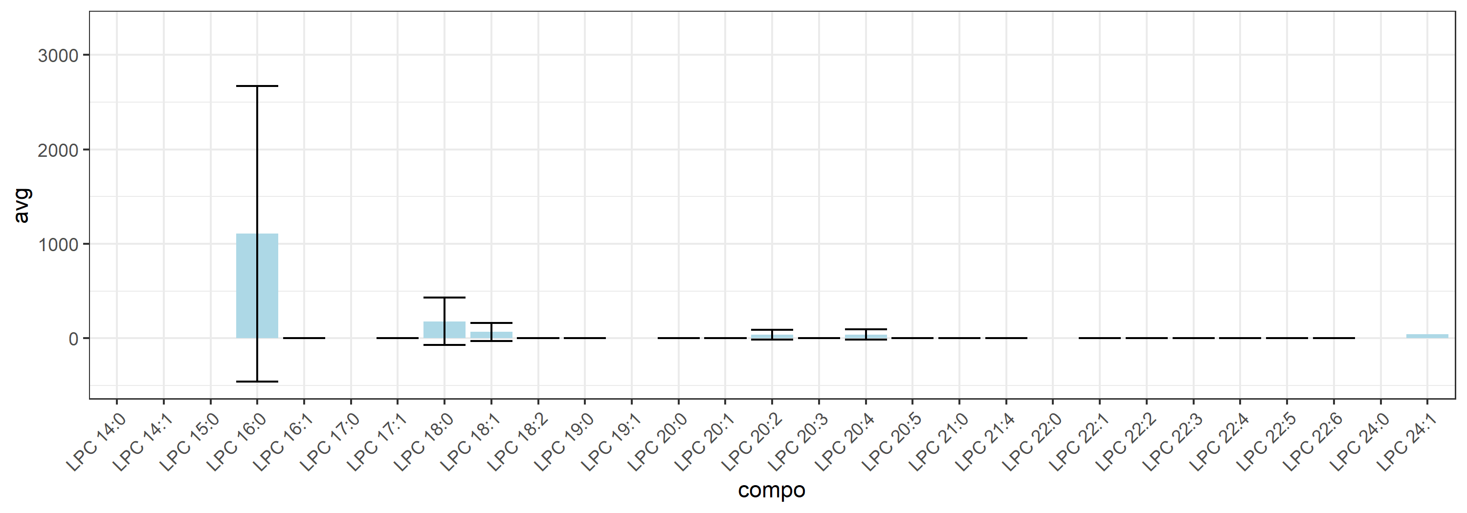
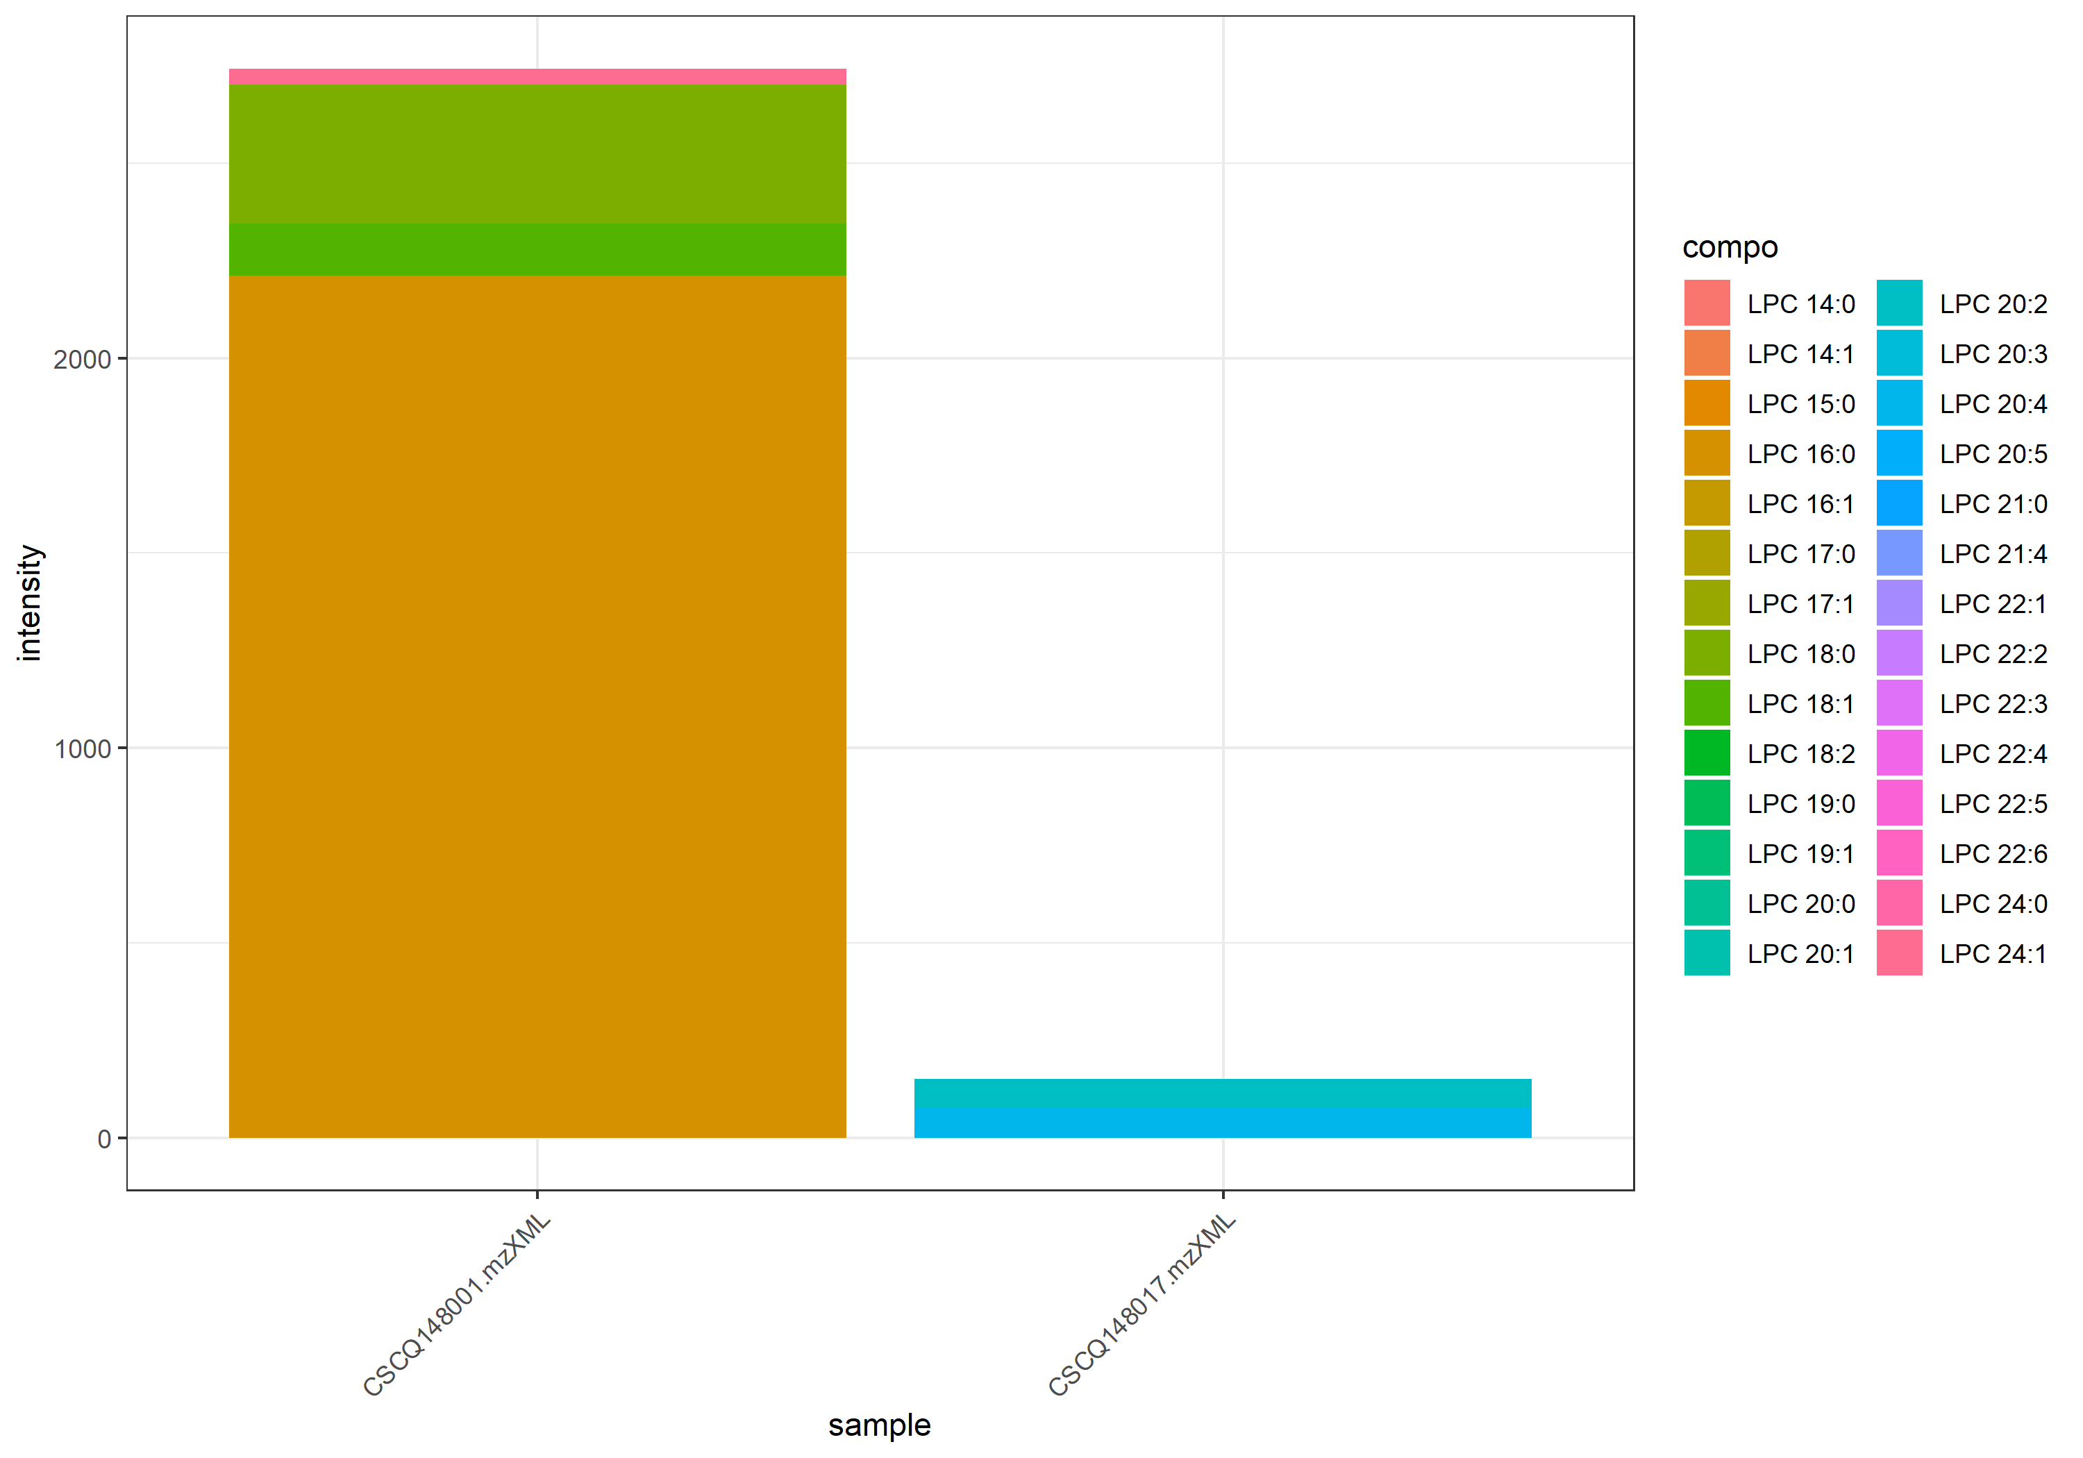
name | class | compo | mz | avg | nNA | sd | CV | std | CSCQ148001.mzXML | CSCQ148017.mzXML
sum |  |  |  | 1445.6282258 | 0 | 1832.5853833 | 126.76740469 |  | 2741.4617774 | 149.79467414
C22H44NO7P | Lyso GPCho | LPC 14:1 | 466.2928 | 0 | 1 |  |  | no | 0
C22H46NO7P | Lyso GPCho | LPC 14:0 | 468.3085 | 0 | 1 |  |  | no | 0
C22H47NO7P | Lyso GPCho | LPC 14:0 | 468.3085 | 0 | 1 |  |  | yes | 0
C23H48NO7P | Lyso GPCho | LPC 15:0 | 482.3241 | 0 | 1 |  |  | no | 0
C24H48NO7P | Lyso GPCho | LPC 16:1 | 494.3241 | 0 | 0 | 0 | #NUM! | no | 0 | 0
C24H50NO7P | Lyso GPCho | LPC 16:0 | 496.3398 | 1105.7037258 | 0 | 1563.701205 | 141.42135624 | no | 2211.4074517 | 0
C25H50NO7P | Lyso GPCho | LPC 17:1 | 508.3398 | 0 | 0 | 0 | #NUM! | no | 0 | 0
C25H52NO7P | Lyso GPCho | LPC 17:0 | 510.3554 | 0 | 1 |  |  | no | 0
C26H50NO7P | Lyso GPCho | LPC 18:2 | 520.3398 | 0 | 0 | 0 | #NUM! | no | 0 | 0
C26H52NO7P | Lyso GPCho | LPC 18:1 | 522.3554 | 67.005237433 | 0 | 94.759715527 | 141.42135624 | no | 134.01047487 | 0
C26H54NO7P | Lyso GPCho | LPC 18:0 | 524.3711 | 177.70023038 | 0 | 251.30607584 | 141.42135624 | no | 355.40046075 | 0
C27H54NO7P | Lyso GPCho | LPC 19:1 | 536.3711 | 0 | 1 |  |  | no |  | 0
C27H56NO7P | Lyso GPCho | LPC 19:0 | 538.3867 | 0 | 0 | 0 | #NUM! | no | 0 | 0
C28H48NO7P | Lyso GPCho | LPC 20:5 | 542.3241 | 0 | 0 | 0 | #NUM! | no | 0 | 0
C28H50NO7P | Lyso GPCho | LPC 20:4 | 544.3398 | 37.943312533 | 0 | 53.659947185 | 141.42135624 | no | 0 | 75.886625066
C28H52NO7P | Lyso GPCho | LPC 20:3 | 546.3554 | 0 | 0 | 0 | #NUM! | no | 0 | 0
C28H54NO7P | Lyso GPCho | LPC 20:2 | 548.3711 | 36.954024535 | 0 | 52.260882681 | 141.42135624 | no | 0 | 73.90804907
C28H56NO7P | Lyso GPCho | LPC 20:1 | 550.3867 | 0 | 0 | 0 | #NUM! | no | 0 | 0
C28H58NO7P | Lyso GPCho | LPC 20:0 | 552.4024 | 0 | 0 | 0 | #NUM! | no | 0 | 0
C29H52NO7P | Lyso GPCho | LPC 21:4 | 558.3554 | 0 | 0 | 0 | #NUM! | no | 0 | 0
C29H60NO7P | Lyso GPCho | LPC 21:0 | 566.418 | 0 | 0 | 0 | #NUM! | no | 0 | 0
C30H50NO7P | Lyso GPCho | LPC 22:6 | 568.3398 | 0 | 0 | 0 | #NUM! | no | 0 | 0
C30H52NO7P | Lyso GPCho | LPC 22:5 | 570.3554 | 0 | 0 | 0 | #NUM! | no | 0 | 0
C30H54NO7P | Lyso GPCho | LPC 22:4 | 572.3711 | 0 | 0 | 0 | #NUM! | no | 0 | 0
C30H56NO7P | Lyso GPCho | LPC 22:3 | 574.3867 | 0 | 0 | 0 | #NUM! | no | 0 | 0
C30H58NO7P | Lyso GPCho | LPC 22:2 | 576.4024 | 0 | 0 | 0 | #NUM! | no | 0 | 0
C30H60NO7P | Lyso GPCho | LPC 22:1 | 578.418 | 0 | 0 | 0 | #NUM! | no | 0 | 0
C30H62NO7P | Lyso GPCho | LPC 22:0 | 580.4337 | #NUM! | 2 |  |  | no
C32H64NO7P | Lyso GPCho | LPC 24:1 | 606.4493 | 40.643390122 | 1 |  |  | no | 40.643390122
C32H66NO7P | Lyso GPCho | LPC 24:0 | 608.465 | 0 | 1 |  |  | no | 0

Sphingomyelin_240-270
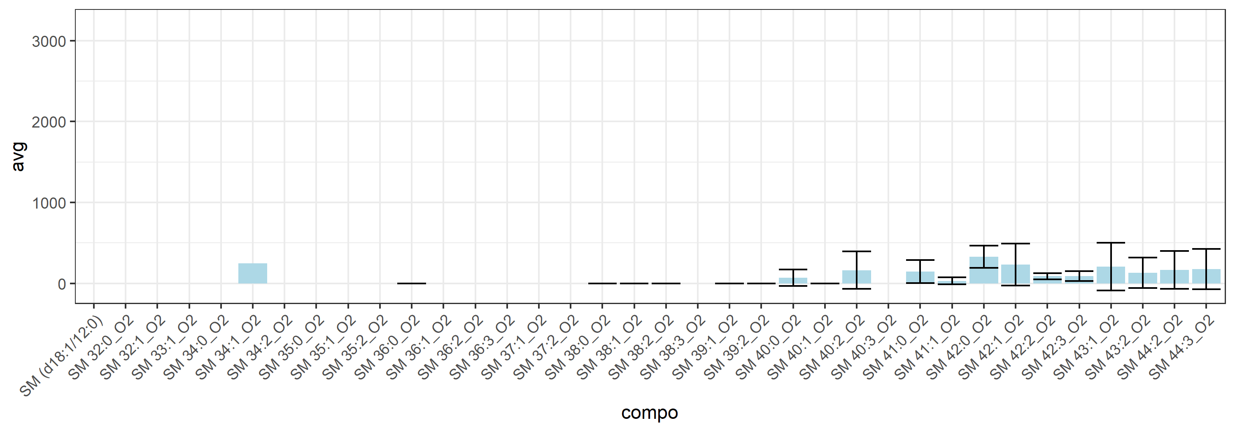
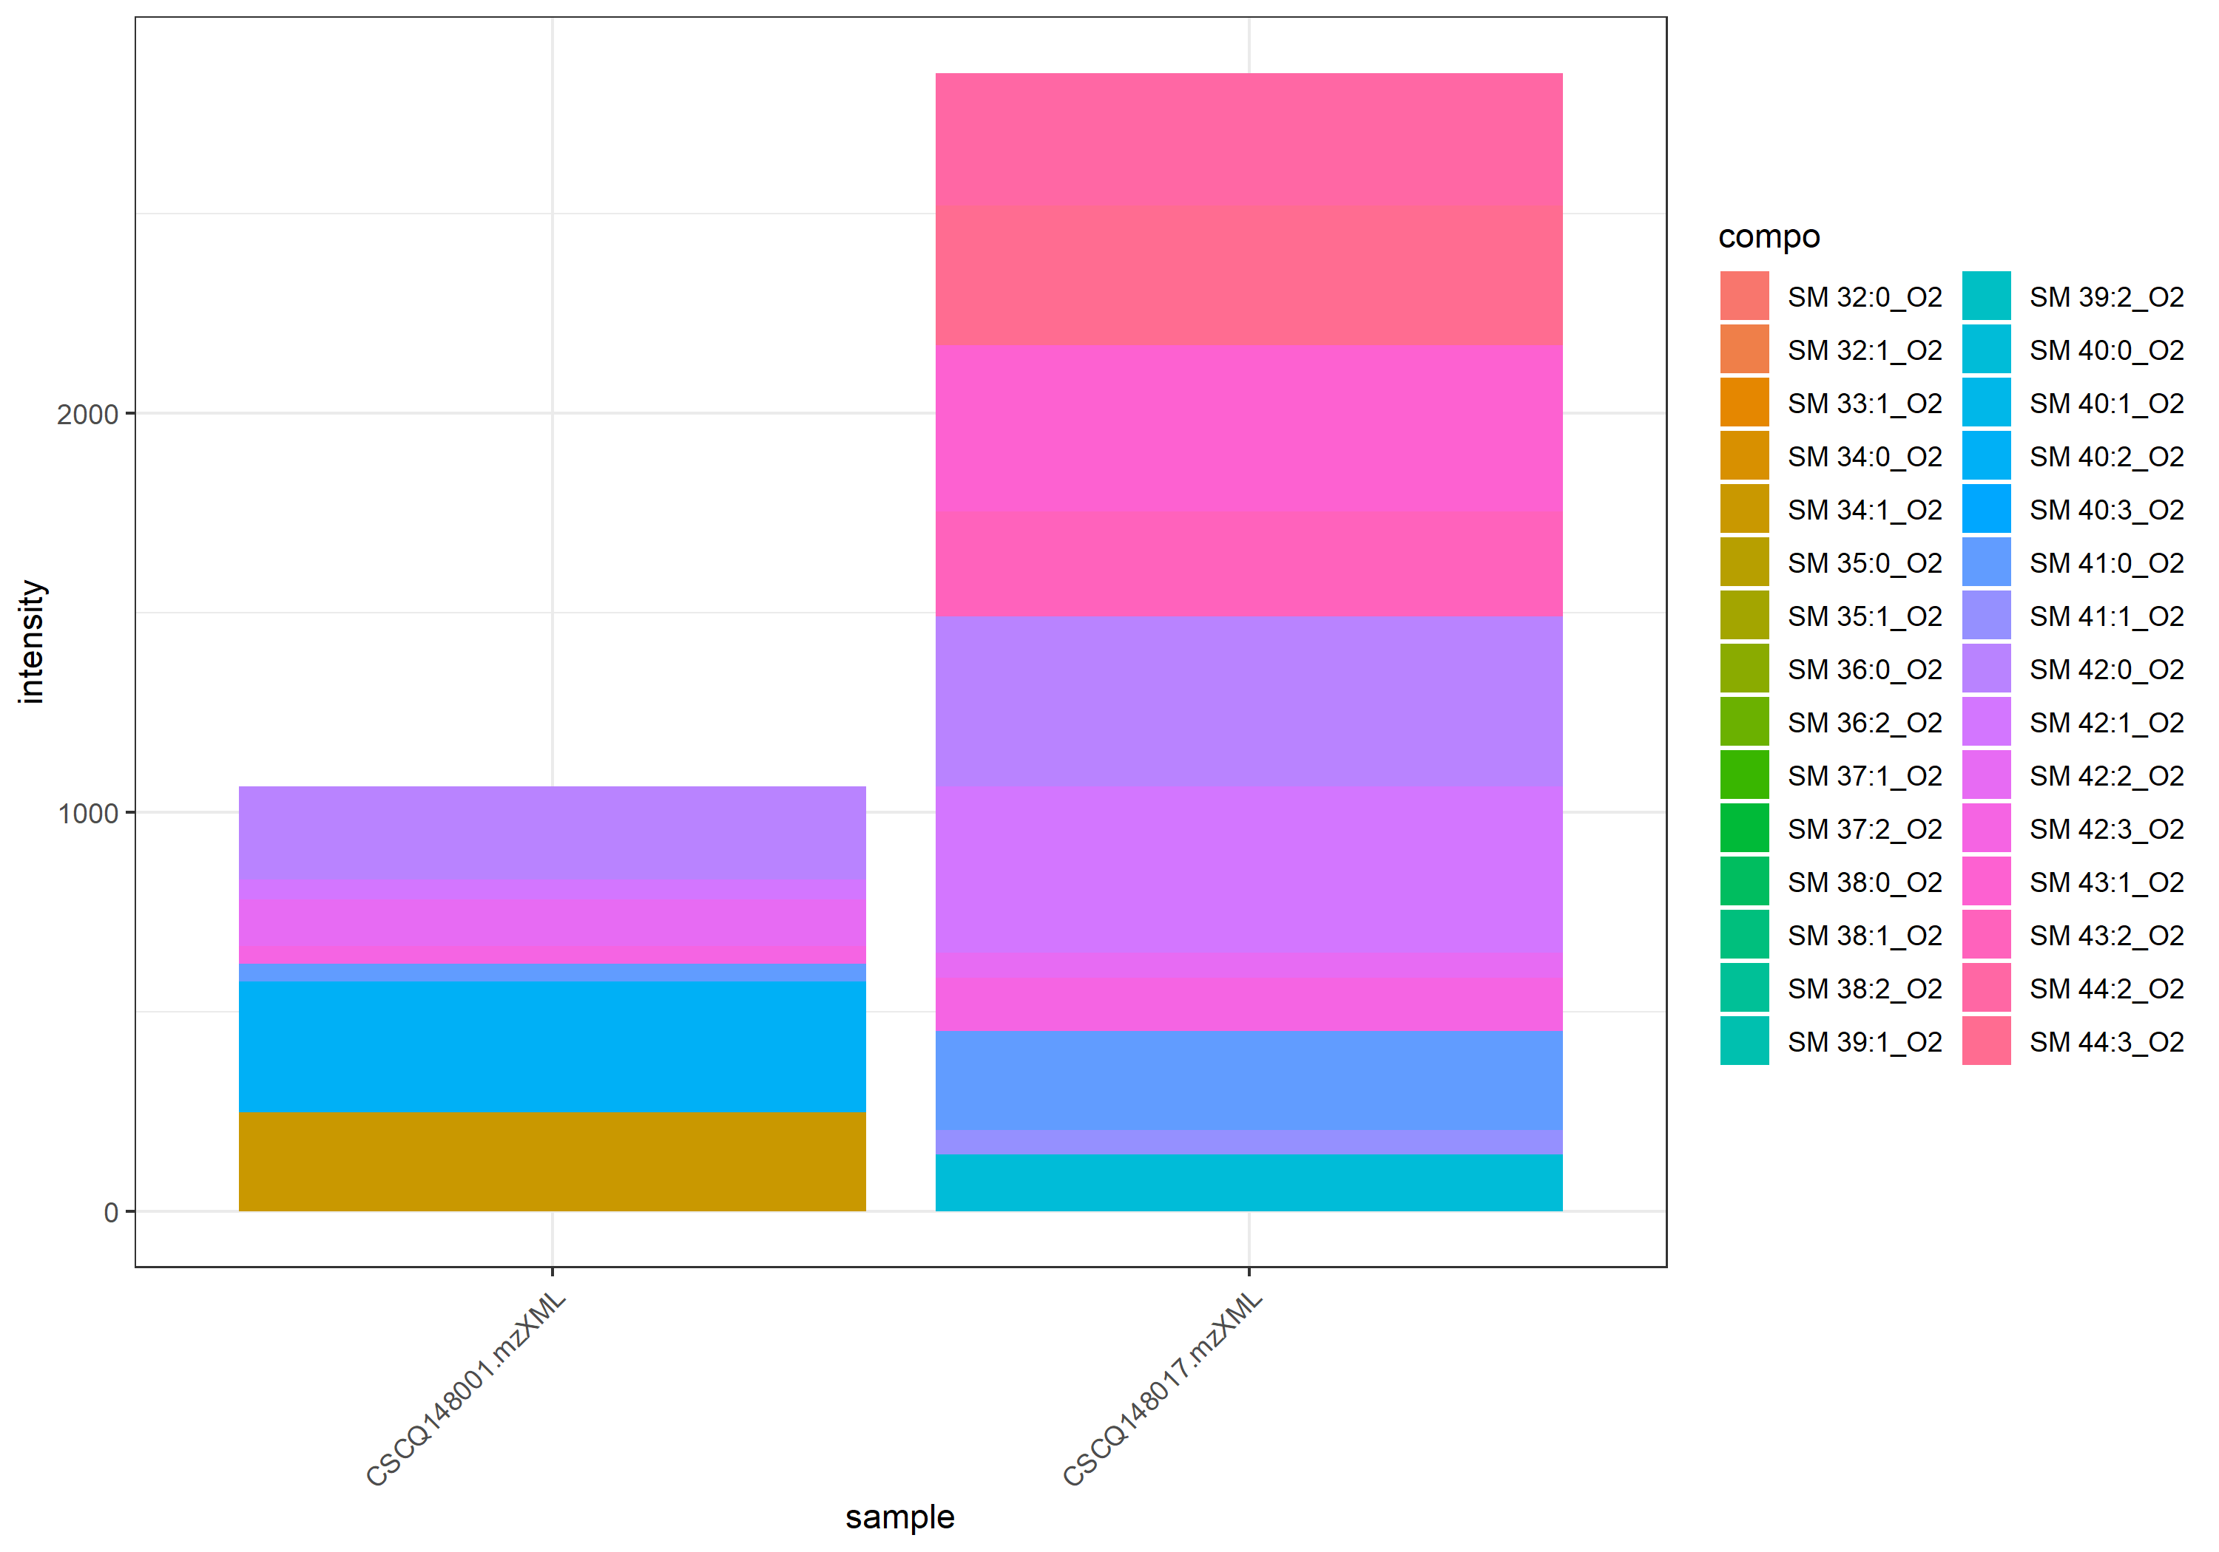
name | class | compo | mz | avg | nNA | sd | CV | std | CSCQ148001.mzXML | CSCQ148017.mzXML
sum |  |  |  | 1958.5262348 | 0 | 1264.0889936 | 64.542867545 |  | 1064.6803354 | 2852.3721342
C35H72N2O6P | Sphingomyelin | SM (d18:1/12:0) | 647.5122 | #NUM! | 2 |  |  | yes
C37H75N2O6P | Sphingomyelin | SM 32:1_O2 | 675.5435 | 0 | 1 |  |  | no | 0
C37H77N2O6P | Sphingomyelin | SM 32:0_O2 | 677.5592 | 0 | 1 |  |  | no | 0
C38H77N2O6P | Sphingomyelin | SM 33:1_O2 | 689.5592 | 0 | 1 |  |  | no | 0
C39H77N2O6P | Sphingomyelin | SM 34:2_O2 | 701.5592 | #NUM! | 2 |  |  | no
C39H79N2O6P | Sphingomyelin | SM 34:1_O2 | 703.5748 | 247.94041927 | 1 |  |  | no | 247.94041927
C39H81N2O6P | Sphingomyelin | SM 34:0_O2 | 705.5905 | 0 | 1 |  |  | no | 0
C40H79N2O6P | Sphingomyelin | SM 35:2_O2 | 715.5748 | #NUM! | 2 |  |  | no
C40H81N2O6P | Sphingomyelin | SM 35:1_O2 | 717.5905 | 0 | 1 |  |  | no | 0
C40H83N2O6P | Sphingomyelin | SM 35:0_O2 | 719.6061 | 0 | 1 |  |  | no | 0
C41H79N2O6P | Sphingomyelin | SM 36:3_O2 | 727.5748 | #NUM! | 2 |  |  | no
C41H81N2O6P | Sphingomyelin | SM 36:2_O2 | 729.5905 | 0 | 1 |  |  | no | 0
C41H83N2O6P | Sphingomyelin | SM 36:1_O2 | 731.6061 | #NUM! | 2 |  |  | no
C41H85N2O6P | Sphingomyelin | SM 36:0_O2 | 733.6218 | 0 | 0 | 0 | #NUM! | no | 0 | 0
C42H83N2O6P | Sphingomyelin | SM 37:2_O2 | 743.6061 | 0 | 1 |  |  | no | 0
C42H85N2O6P | Sphingomyelin | SM 37:1_O2 | 745.6218 | 0 | 1 |  |  | no |  | 0
C43H83N2O6P | Sphingomyelin | SM 38:3_O2 | 755.6061 | #NUM! | 2 |  |  | no
C43H85N2O6P | Sphingomyelin | SM 38:2_O2 | 757.6218 | 0 | 0 | 0 | #NUM! | no | 0 | 0
C43H87N2O6P | Sphingomyelin | SM 38:1_O2 | 759.6374 | 0 | 0 | 0 | #NUM! | no | 0 | 0
C43H89N2O6P | Sphingomyelin | SM 38:0_O2 | 761.6531 | 0 | 0 | 0 | #NUM! | no | 0 | 0
C44H87N2O6P | Sphingomyelin | SM 39:2_O2 | 771.6374 | 0 | 0 | 0 | #NUM! | no | 0 | 0
C44H89N2O6P | Sphingomyelin | SM 39:1_O2 | 773.6531 | 0 | 0 | 0 | #NUM! | no | 0 | 0
C45H87N2O6P | Sphingomyelin | SM 40:3_O2 | 783.6374 | 0 | 1 |  |  | no |  | 0
C45H89N2O6P | Sphingomyelin | SM 40:2_O2 | 785.6531 | 163.32201458 | 0 | 230.97220805 | 141.42135624 | no | 326.64402916 | 0
C45H91N2O6P | Sphingomyelin | SM 40:1_O2 | 787.6687 | 0 | 0 | 0 | #NUM! | no | 0 | 0
C45H93N2O6P | Sphingomyelin | SM 40:0_O2 | 789.6844 | 70.899968683 | 0 | 100.26769728 | 141.42135624 | no | 0 | 141.79993737
C46H93N2O6P | Sphingomyelin | SM 41:1_O2 | 801.6844 | 30.720760537 | 0 | 43.445716197 | 141.42135624 | no | 0 | 61.441521073
C46H95N2O6P | Sphingomyelin | SM 41:0_O2 | 803.7 | 146.34258542 | 0 | 143.70358734 | 98.196698477 | no | 44.728804323 | 247.95636651
C47H91N2O6P | Sphingomyelin | SM 42:3_O2 | 811.6687 | 89.614787688 | 0 | 62.469428151 | 69.708839092 | no | 45.442231425 | 133.78734395
C47H93N2O6P | Sphingomyelin | SM 42:2_O2 | 813.6844 | 89.697277975 | 0 | 37.814047314 | 42.157407858 | no | 116.43584726 | 62.958708696
C47H95N2O6P | Sphingomyelin | SM 42:1_O2 | 815.7 | 233.44725397 | 0 | 258.79974694 | 110.86005191 | no | 50.448197938 | 416.44630999
C47H97N2O6P | Sphingomyelin | SM 42:0_O2 | 817.7157 | 329.71061235 | 0 | 136.71175112 | 41.464164634 | no | 233.04080606 | 426.38041863
C48H95N2O6P | Sphingomyelin | SM 43:2_O2 | 827.7 | 131.49086035 | 0 | 185.95615803 | 141.42135624 | no | 0 | 262.98172069
C48H97N2O6P | Sphingomyelin | SM 43:1_O2 | 829.7157 | 208.38696622 | 0 | 294.70367385 | 141.42135624 | no | 0 | 416.77393244
C49H95N2O6P | Sphingomyelin | SM 44:3_O2 | 839.7 | 175.49670972 | 0 | 248.18982703 | 141.42135624 | no | 0 | 350.99341943
C49H97N2O6P | Sphingomyelin | SM 44:2_O2 | 841.7157 | 165.42622771 | 0 | 233.9480148 | 141.42135624 | no | 0 | 330.85245542

Lyso GPEtn_Pos_174-210
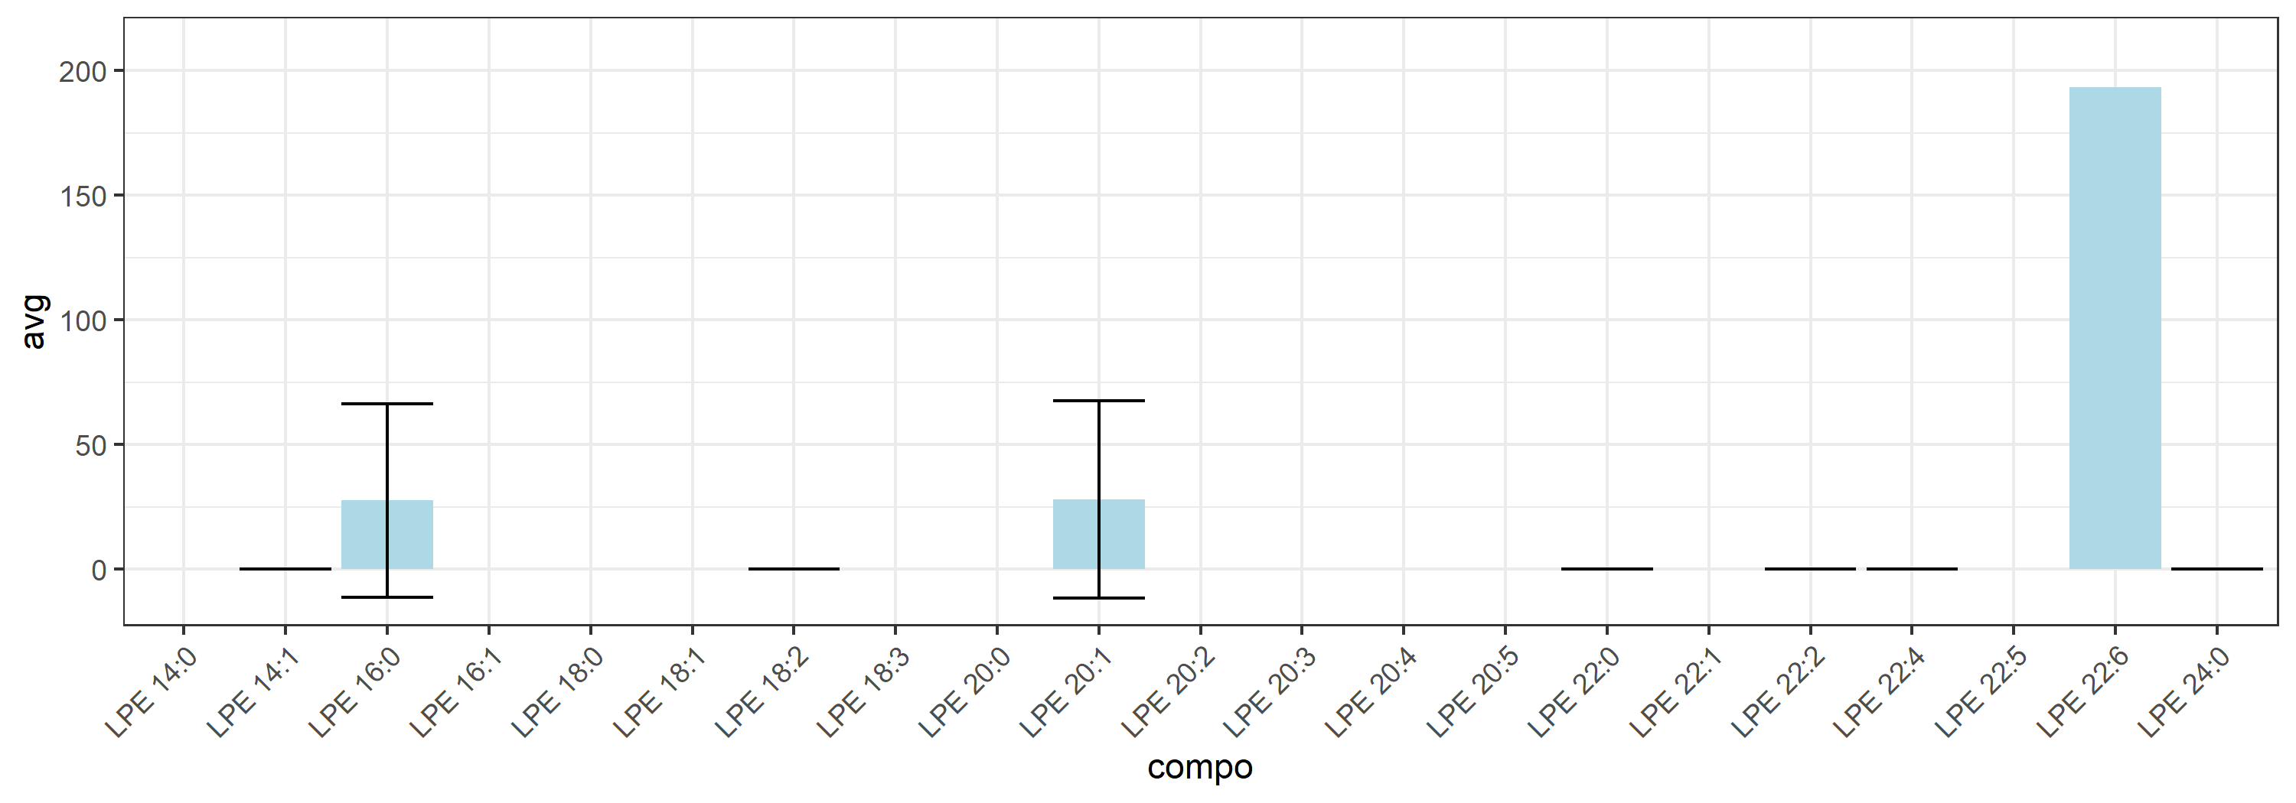
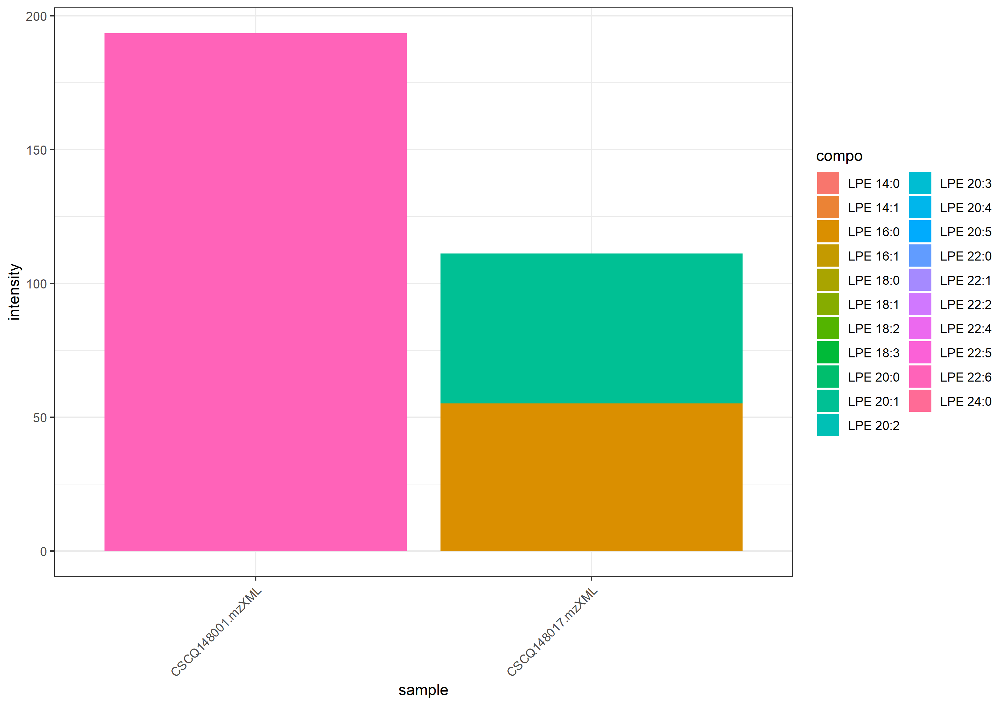
name | class | compo | mz | avg | nNA | sd | CV | std | CSCQ148001.mzXML | CSCQ148017.mzXML
sum |  |  |  | 152.23668059 | 0 | 58.181249477 | 38.217628794 |  | 193.37703664 | 111.09632455
C19H38NO7P | Lyso GPEtn_Pos | LPE 14:1 | 424.2459 | 0 | 0 | 0 | #NUM! | no | 0 | 0
C19H41NO7P | Lyso GPEtn_Pos | LPE 14:0 | 426.2615 | 0 | 1 |  |  | yes | 0
C21H42NO7P | Lyso GPEtn_Pos | LPE 16:1 | 452.2772 | 0 | 1 |  |  | no | 0
C21H44NO7P | Lyso GPEtn_Pos | LPE 16:0 | 454.2929 | 27.543439766 | 0 | 38.952306071 | 141.42135624 | no | 0 | 55.086879531
C23H42NO7P | Lyso GPEtn_Pos | LPE 18:3 | 476.2772 | 0 | 1 |  |  | no | 0
C23H44NO7P | Lyso GPEtn_Pos | LPE 18:2 | 478.2929 | 0 | 0 | 0 | #NUM! | no | 0 | 0
C23H46NO7P | Lyso GPEtn_Pos | LPE 18:1 | 480.3085 | 0 | 1 |  |  | no | 0
C23H48NO7P | Lyso GPEtn_Pos | LPE 18:0 | 482.3242 | 0 | 1 |  |  | no | 0
C25H42NO7P | Lyso GPEtn_Pos | LPE 20:5 | 500.2772 | 0 | 1 |  |  | no | 0
C25H44NO7P | Lyso GPEtn_Pos | LPE 20:4 | 502.2929 | 0 | 1 |  |  | no | 0
C25H46NO7P | Lyso GPEtn_Pos | LPE 20:3 | 504.3085 | 0 | 1 |  |  | no | 0
C25H48NO7P | Lyso GPEtn_Pos | LPE 20:2 | 506.3242 | 0 | 1 |  |  | no | 0
C25H50NO7P | Lyso GPEtn_Pos | LPE 20:1 | 508.3398 | 28.00472251 | 0 | 39.604658384 | 141.42135624 | no | 0 | 56.00944502
C25H52NO7P | Lyso GPEtn_Pos | LPE 20:0 | 510.3555 | 0 | 1 |  |  | no | 0
C27H44NO7P | Lyso GPEtn_Pos | LPE 22:6 | 526.2929 | 193.37703664 | 1 |  |  | no | 193.37703664
C27H46NO7P | Lyso GPEtn_Pos | LPE 22:5 | 528.3085 | 0 | 1 |  |  | no | 0
C27H48NO7P | Lyso GPEtn_Pos | LPE 22:4 | 530.3242 | 0 | 0 | 0 | #NUM! | no | 0 | 0
C27H52NO7P | Lyso GPEtn_Pos | LPE 22:2 | 534.3555 | 0 | 0 | 0 | #NUM! | no | 0 | 0
C27H54NO7P | Lyso GPEtn_Pos | LPE 22:1 | 536.3711 | 0 | 1 |  |  | no |  | 0
C27H56NO7P | Lyso GPEtn_Pos | LPE 22:0 | 538.3868 | 0 | 0 | 0 | #NUM! | no | 0 | 0
C29H60NO7P | Lyso GPEtn_Pos | LPE 24:0 | 566.4181 | 0 | 0 | 0 | #NUM! | no | 0 | 0

Sphingosine_33-79.8
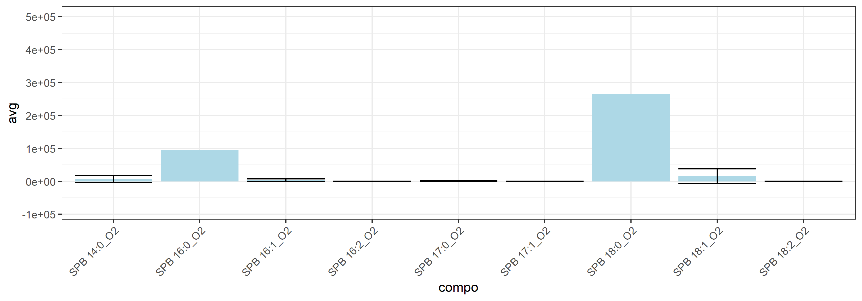
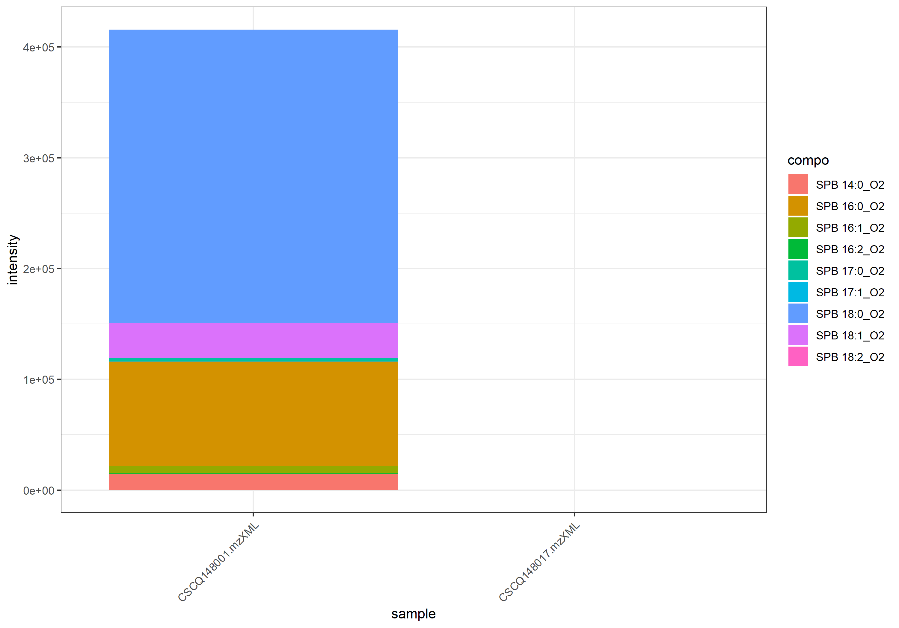
name | class | compo | mz | avg | nNA | sd | CV | std | CSCQ148001.mzXML | CSCQ148017.mzXML
sum |  |  |  | 207825.97167 | 0 | 293910.30775 | 141.42135624 |  | 415651.94334 | 0
C14H31NO2 | Sphingosine | SPB 14:0_O2 | 246.2427 | 7311.2569586 | 0 | 10339.678749 | 141.42135624 | no | 14622.513917 | 0
C16H31NO2 | Sphingosine | SPB 16:2_O2 | 270.2427 | 198.95008398 | 0 | 281.35790699 | 141.42135624 | no | 397.90016795 | 0
C16H33NO2 | Sphingosine | SPB 16:1_O2 | 272.2584 | 3184.4252565 | 0 | 4503.4573861 | 141.42135624 | no | 6368.850513 | 0
C16H35NO2 | Sphingosine | SPB 16:0_O2 | 274.274 | 94654.88239 | 1 |  |  | no | 94654.88239
C17H35NO2 | Sphingosine | SPB 17:1_O2 | 286.274 | 303.00723904 | 0 | 428.51694695 | 141.42135624 | no | 606.01447809 | 0
C17H37NO2 | Sphingosine | SPB 17:0_O2 | 288.2897 | 1197.5181493 | 0 | 1693.546408 | 141.42135624 | no | 2395.0362987 | 0
C18H35NO2 | Sphingosine | SPB 18:2_O2 | 298.274 | 236.34722518 | 0 | 334.24545128 | 141.42135624 | no | 472.69445036 | 0
C18H37NO2 | Sphingosine | SPB 18:1_O2 | 300.2897 | 15710.072965 | 0 | 22217.398253 | 141.42135624 | no | 31420.14593 | 0
C18H39NO2 | Sphingosine | SPB 18:0_O2 | 302.3053 | 264713.9052 | 1 |  |  | no | 264713.9052

total
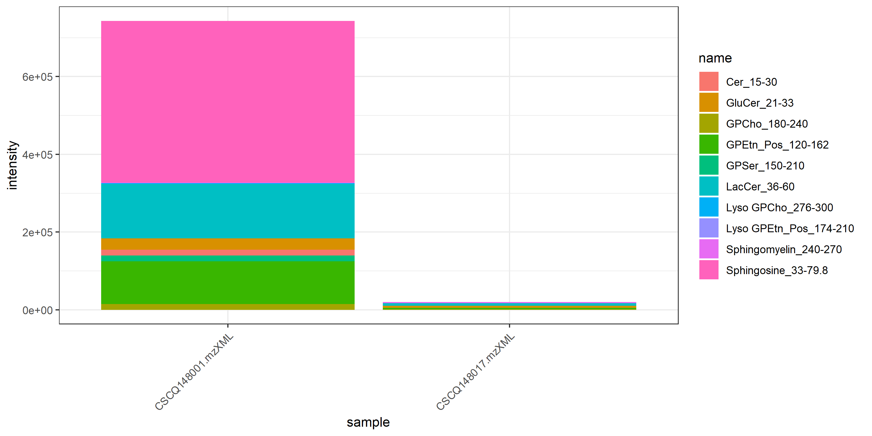
name | class | compo | mz | avg | nNA | sd | CV | std | CSCQ148001.mzXML | CSCQ148017.mzXML
GPCho_180-240 |  |  |  | 8262.9428327 | 0 | 9647.4257069 | 116.75532437 |  | 15084.702971 | 1441.1826943
GPEtn_Pos_120-162 |  |  |  | 56553.606992 | 0 | 74646.808469 | 131.9930106 |  | 109336.87145 | 3770.3425293
GPSer_150-210 |  |  |  | 7687.4182864 | 0 | 10871.6512 | 141.42135624 |  | 15374.836573 | 0
Cer_15-30 |  |  |  | 7497.3847908 | 0 | 10602.903253 | 141.42135624 |  | 14994.769582 | 0
GluCer_21-33 |  |  |  | 16956.711537 | 0 | 17238.544078 | 101.66207074 |  | 29146.202952 | 4767.2201217
LacCer_36-60 |  |  |  | 73255.566512 | 0 | 93593.157174 | 127.76251912 |  | 139435.92262 | 7075.2104015
Lyso GPCho_276-300 |  |  |  | 1445.6282258 | 0 | 1832.5853833 | 126.76740469 |  | 2741.4617774 | 149.79467414
Sphingomyelin_240-270 |  |  |  | 1958.5262348 | 0 | 1264.0889936 | 64.542867545 |  | 1064.6803354 | 2852.3721342
Lyso GPEtn_Pos_174-210 |  |  |  | 152.23668059 | 0 | 58.181249477 | 38.217628794 |  | 193.37703664 | 111.09632455
Sphingosine_33-79.8 |  |  |  | 207825.97167 | 0 | 293910.30775 | 141.42135624 |  | 415651.94334 | 0

